Məhsullar
Model | Məhsul adı | Xüsusiyyətlər | Brend | Diler qiyməti (AZN) | Satış qiyməti (AZN) | Şəkil | Əsas kateqoriya | Alt kateqoriya | Rəng | Orijinal ad | Mənbə
YNDX-00020 Black | Yandex Stansiya Mini Plus 10 Vt saatlı ağıllı kolonka, qara | Tip: Ağıllı kolonka Seriya: Yandex Stansiya Mini Plus (Mini 2, saatlı) Səs gücü: 10 Vt Dinamik: 1 genişzolaqlı, 42 mm Tezlik diapazonu: 20–20 000 Hz Mikrofon: 4 ədəd, aktiv səs-küy azaltma Ekran: Monoxrom LED, 32 seqment (saat, hava, taymer, emosiyalar) Saat: Var Wi-Fi: 802.11 a/b/g/n/ac (2,4 və 5 GHz) Bluetooth: 5.0, BLE Zigbee: Yox Matter: Yox Portlar: AUX OUT, qida Stereocüt: Bəli (iki Mini 2) Səs köməkçisi: Alisa / YandexGPT Tətbiq: Alisa ilə Ev Qidalanma: Şəbəkə, 15 V / 1,2 A adapter Ölçülər: Ø 97 × 54 mm Çəki: 260 q Zəmanət: 1 il Model: YNDX-00020 Black Brend: Yandex Rəng: qara | Yandex | 184 | 230 | 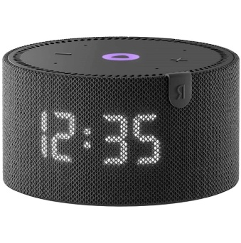 | TV və audio | Ağıllı kolonka | qara | Яндекс.Станция Мини Плюс Черная YNDX-00020 с часами (Умная колонка с голосовым помощником) | https://alice.yandex.ru/support/ru/station/meet/characteristics-mini2
YNDX-00020B | Yandex Stansiya Mini Plus 10 Vt saatlı ağıllı kolonka, göy | Tip: Ağıllı kolonka Seriya: Yandex Stansiya Mini Plus (Mini 2, saatlı) Səs gücü: 10 Vt Dinamik: 1 genişzolaqlı, 42 mm Tezlik diapazonu: 20–20 000 Hz Mikrofon: 4 ədəd, aktiv səs-küy azaltma Ekran: Monoxrom LED, 32 seqment (saat, hava, taymer, emosiyalar) Saat: Var Wi-Fi: 802.11 a/b/g/n/ac (2,4 və 5 GHz) Bluetooth: 5.0, BLE Zigbee: Yox Matter: Yox Portlar: AUX OUT, qida Stereocüt: Bəli (iki Mini 2) Səs köməkçisi: Alisa / YandexGPT Tətbiq: Alisa ilə Ev Qidalanma: Şəbəkə, 15 V / 1,2 A adapter Ölçülər: Ø 97 × 54 mm Çəki: 260 q Zəmanət: 1 il Model: YNDX-00020B Brend: Yandex Rəng: göy | Yandex | 184 | 230 | 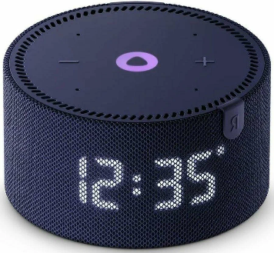 | TV və audio | Ağıllı kolonka | göy | Яндекс.Станция Мини Плюс Синяя YNDX-00020 с часами (Умная колонка с голосовым помощником) | https://alice.yandex.ru/support/ru/station/meet/characteristics-mini2
YNDX-00020 Gray | Yandex Stansiya Mini Plus 10 Vt saatlı ağıllı kolonka, boz | Tip: Ağıllı kolonka Seriya: Yandex Stansiya Mini Plus (Mini 2, saatlı) Səs gücü: 10 Vt Dinamik: 1 genişzolaqlı, 42 mm Tezlik diapazonu: 20–20 000 Hz Mikrofon: 4 ədəd, aktiv səs-küy azaltma Ekran: Monoxrom LED, 32 seqment (saat, hava, taymer, emosiyalar) Saat: Var Wi-Fi: 802.11 a/b/g/n/ac (2,4 və 5 GHz) Bluetooth: 5.0, BLE Zigbee: Yox Matter: Yox Portlar: AUX OUT, qida Stereocüt: Bəli (iki Mini 2) Səs köməkçisi: Alisa / YandexGPT Tətbiq: Alisa ilə Ev Qidalanma: Şəbəkə, 15 V / 1,2 A adapter Ölçülər: Ø 97 × 54 mm Çəki: 260 q Zəmanət: 1 il Model: YNDX-00020 Gray Brend: Yandex Rəng: boz | Yandex | 184 | 230 | 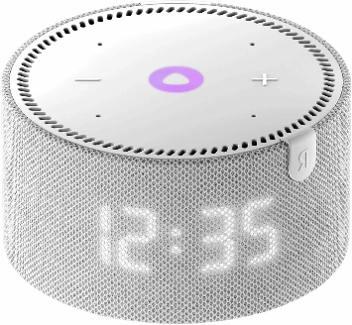 | TV və audio | Ağıllı kolonka | boz | Яндекс.Станция Мини Плюс Серая YNDX-00020 с часами (Умная колонка с голосовым помощником) | https://alice.yandex.ru/support/ru/station/meet/characteristics-mini2
YNDX-00020R | Yandex Stansiya Mini Plus 10 Vt saatlı ağıllı kolonka, qırmızı | Tip: Ağıllı kolonka Seriya: Yandex Stansiya Mini Plus (Mini 2, saatlı) Səs gücü: 10 Vt Dinamik: 1 genişzolaqlı, 42 mm Tezlik diapazonu: 20–20 000 Hz Mikrofon: 4 ədəd, aktiv səs-küy azaltma Ekran: Monoxrom LED, 32 seqment (saat, hava, taymer, emosiyalar) Saat: Var Wi-Fi: 802.11 a/b/g/n/ac (2,4 və 5 GHz) Bluetooth: 5.0, BLE Zigbee: Yox Matter: Yox Portlar: AUX OUT, qida Stereocüt: Bəli (iki Mini 2) Səs köməkçisi: Alisa / YandexGPT Tətbiq: Alisa ilə Ev Qidalanma: Şəbəkə, 15 V / 1,2 A adapter Ölçülər: Ø 97 × 54 mm Çəki: 260 q Zəmanət: 1 il Model: YNDX-00020R Brend: Yandex Rəng: qırmızı | Yandex | 184 | 230 | 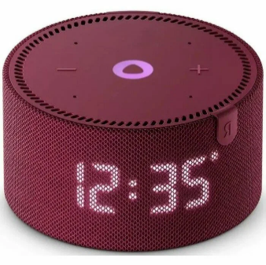 | TV və audio | Ağıllı kolonka | qırmızı | Яндекс.Станция Мини Плюс Красная YNDX-00020 с часами (Умная колонка с голосовым помощником) | https://alice.yandex.ru/support/ru/station/meet/characteristics-mini2
YNDX-00021 Black | Yandex Stansiya Mini Plus 10 Vt ağıllı kolonka, qara | Tip: Ağıllı kolonka Seriya: Yandex Stansiya Mini Plus (Mini 2, saatsız) Səs gücü: 10 Vt Dinamik: 1 genişzolaqlı, 42 mm Tezlik diapazonu: 20–20 000 Hz Mikrofon: 4 ədəd, aktiv səs-küy azaltma Ekran: Yox Saat: Yox Wi-Fi: 802.11 a/b/g/n/ac (2,4 və 5 GHz) Bluetooth: 5.0, BLE Zigbee: Yox Matter: Yox Portlar: AUX OUT, qida Stereocüt: Bəli (iki Mini 2) Səs köməkçisi: Alisa / YandexGPT Tətbiq: Alisa ilə Ev Qidalanma: Şəbəkə, 15 V / 1,2 A adapter Ölçülər: Ø 97 × 54 mm Çəki: 260 q Zəmanət: 1 il Model: YNDX-00021 Black Brend: Yandex Rəng: qara | Yandex | 161 | 201.25 | 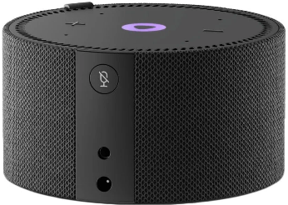 | TV və audio | Ağıllı kolonka | qara | Яндекс.Станция Мини Плюс Черная YNDX-00021 без часов (Умная колонка с голосовым помощником) | https://alice.yandex.ru/support/ru/station/meet/characteristics-mini2
YNDX-00021 Blue | Yandex Stansiya Mini Plus 10 Vt ağıllı kolonka, göy | Tip: Ağıllı kolonka Seriya: Yandex Stansiya Mini Plus (Mini 2, saatsız) Səs gücü: 10 Vt Dinamik: 1 genişzolaqlı, 42 mm Tezlik diapazonu: 20–20 000 Hz Mikrofon: 4 ədəd, aktiv səs-küy azaltma Ekran: Yox Saat: Yox Wi-Fi: 802.11 a/b/g/n/ac (2,4 və 5 GHz) Bluetooth: 5.0, BLE Zigbee: Yox Matter: Yox Portlar: AUX OUT, qida Stereocüt: Bəli (iki Mini 2) Səs köməkçisi: Alisa / YandexGPT Tətbiq: Alisa ilə Ev Qidalanma: Şəbəkə, 15 V / 1,2 A adapter Ölçülər: Ø 97 × 54 mm Çəki: 260 q Zəmanət: 1 il Model: YNDX-00021 Blue Brend: Yandex Rəng: göy | Yandex | 161 | 201.25 | 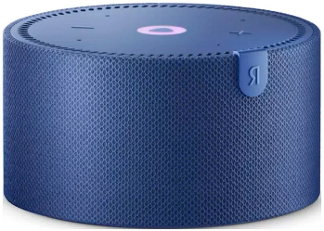 | TV və audio | Ağıllı kolonka | göy | Яндекс.Станция Мини Плюс Синяя YNDX-00021 без часов (Умная колонка с голосовым помощником) | https://alice.yandex.ru/support/ru/station/meet/characteristics-mini2
YNDX-00021 Red | Yandex Stansiya Mini Plus 10 Vt ağıllı kolonka, qırmızı | Tip: Ağıllı kolonka Seriya: Yandex Stansiya Mini Plus (Mini 2, saatsız) Səs gücü: 10 Vt Dinamik: 1 genişzolaqlı, 42 mm Tezlik diapazonu: 20–20 000 Hz Mikrofon: 4 ədəd, aktiv səs-küy azaltma Ekran: Yox Saat: Yox Wi-Fi: 802.11 a/b/g/n/ac (2,4 və 5 GHz) Bluetooth: 5.0, BLE Zigbee: Yox Matter: Yox Portlar: AUX OUT, qida Stereocüt: Bəli (iki Mini 2) Səs köməkçisi: Alisa / YandexGPT Tətbiq: Alisa ilə Ev Qidalanma: Şəbəkə, 15 V / 1,2 A adapter Ölçülər: Ø 97 × 54 mm Çəki: 260 q Zəmanət: 1 il Model: YNDX-00021 Red Brend: Yandex Rəng: qırmızı | Yandex | 161 | 201.25 | 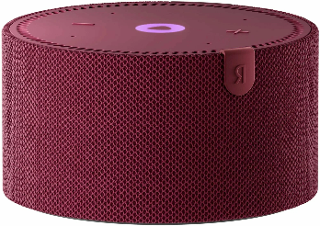 | TV və audio | Ağıllı kolonka | qırmızı | Яндекс.Станция Мини Плюс Красная YNDX-00021 без часов (Умная колонка с голосовым помощником) | https://alice.yandex.ru/support/ru/station/meet/characteristics-mini2
YNDX-00026ORG | Yandex Stansiya Layt 2 6 Vt saatlı ağıllı kolonka, mərcan | Tip: Ağıllı kolonka Seriya: Yandex Stansiya Layt 2 (saatlı) Səs gücü: 6 Vt Dinamik: 1 genişzolaqlı, 44,5 mm Tezlik diapazonu: 120–16 000 Hz Mikrofon: 2 ədəd, aktiv səs-küy azaltma Ekran: Monoxrom LED (saat, animasiya, Alisa emosiyaları) Saat: Var Wi-Fi: 802.11 b/g/n/ac (2,4 və 5 GHz) Bluetooth: 5.0, BLE Matter: Matter over Wi-Fi Zigbee: Yox Stereocüt: Bəli (iki Layt 2) Səs köməkçisi: Alisa / YandexGPT Tətbiq: Alisa ilə Ev Qidalanma: USB Type-C, 5 V / 2 A Əlavə modul: Ayrıca portativ batareya (dibinə taxılır) Ölçülər: Ø 90 × 65 mm Çəki: 350 q Korpus: Soft-touch plastik Zəmanət: 1 il Model: YNDX-00026ORG Brend: Yandex Rəng: mərcan | Yandex | 155 | 193.75 | 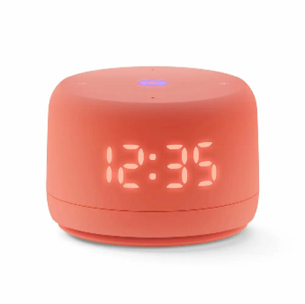 | TV və audio | Ağıllı kolonka | mərcan | Яндекс.Станция Лайт Второго поколения, Коралловый YNDX-00026 | https://alice.yandex.ru/support/ru/station/meet/characteristics-lite2
YNDX-00026PNK | Yandex Stansiya Layt 2 6 Vt saatlı ağıllı kolonka, çəhrayı | Tip: Ağıllı kolonka Seriya: Yandex Stansiya Layt 2 (saatlı) Səs gücü: 6 Vt Dinamik: 1 genişzolaqlı, 44,5 mm Tezlik diapazonu: 120–16 000 Hz Mikrofon: 2 ədəd, aktiv səs-küy azaltma Ekran: Monoxrom LED (saat, animasiya, Alisa emosiyaları) Saat: Var Wi-Fi: 802.11 b/g/n/ac (2,4 və 5 GHz) Bluetooth: 5.0, BLE Matter: Matter over Wi-Fi Zigbee: Yox Stereocüt: Bəli (iki Layt 2) Səs köməkçisi: Alisa / YandexGPT Tətbiq: Alisa ilə Ev Qidalanma: USB Type-C, 5 V / 2 A Əlavə modul: Ayrıca portativ batareya (dibinə taxılır) Ölçülər: Ø 90 × 65 mm Çəki: 350 q Korpus: Soft-touch plastik Zəmanət: 1 il Model: YNDX-00026PNK Brend: Yandex Rəng: çəhrayı | Yandex | 155 | 193.75 | 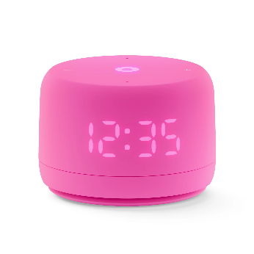 | TV və audio | Ağıllı kolonka | çəhrayı | Яндекс.Станция Лайт Второго поколения, Розовая YNDX-00026 | https://alice.yandex.ru/support/ru/station/meet/characteristics-lite2
YNDX-00026BLU | Yandex Stansiya Layt 2 6 Vt saatlı ağıllı kolonka, göy | Tip: Ağıllı kolonka Seriya: Yandex Stansiya Layt 2 (saatlı) Səs gücü: 6 Vt Dinamik: 1 genişzolaqlı, 44,5 mm Tezlik diapazonu: 120–16 000 Hz Mikrofon: 2 ədəd, aktiv səs-küy azaltma Ekran: Monoxrom LED (saat, animasiya, Alisa emosiyaları) Saat: Var Wi-Fi: 802.11 b/g/n/ac (2,4 və 5 GHz) Bluetooth: 5.0, BLE Matter: Matter over Wi-Fi Zigbee: Yox Stereocüt: Bəli (iki Layt 2) Səs köməkçisi: Alisa / YandexGPT Tətbiq: Alisa ilə Ev Qidalanma: USB Type-C, 5 V / 2 A Əlavə modul: Ayrıca portativ batareya (dibinə taxılır) Ölçülər: Ø 90 × 65 mm Çəki: 350 q Korpus: Soft-touch plastik Zəmanət: 1 il Model: YNDX-00026BLU Brend: Yandex Rəng: göy | Yandex | 155 | 193.75 | 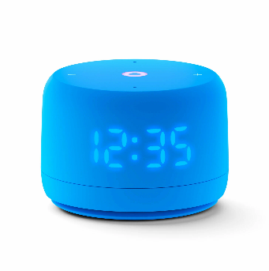 | TV və audio | Ağıllı kolonka | göy | Яндекс.Станция Лайт Второго поколения, Синяя YNDX-00026 | https://alice.yandex.ru/support/ru/station/meet/characteristics-lite2
YNDX-00026VIO | Yandex Stansiya Layt 2 6 Vt saatlı ağıllı kolonka, yasəmən | Tip: Ağıllı kolonka Seriya: Yandex Stansiya Layt 2 (saatlı) Səs gücü: 6 Vt Dinamik: 1 genişzolaqlı, 44,5 mm Tezlik diapazonu: 120–16 000 Hz Mikrofon: 2 ədəd, aktiv səs-küy azaltma Ekran: Monoxrom LED (saat, animasiya, Alisa emosiyaları) Saat: Var Wi-Fi: 802.11 b/g/n/ac (2,4 və 5 GHz) Bluetooth: 5.0, BLE Matter: Matter over Wi-Fi Zigbee: Yox Stereocüt: Bəli (iki Layt 2) Səs köməkçisi: Alisa / YandexGPT Tətbiq: Alisa ilə Ev Qidalanma: USB Type-C, 5 V / 2 A Əlavə modul: Ayrıca portativ batareya (dibinə taxılır) Ölçülər: Ø 90 × 65 mm Çəki: 350 q Korpus: Soft-touch plastik Zəmanət: 1 il Model: YNDX-00026VIO Brend: Yandex Rəng: yasəmən | Yandex | 155 | 193.75 | 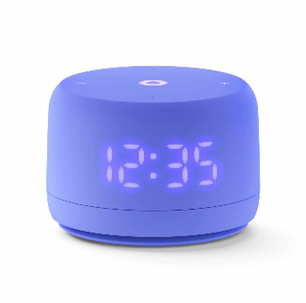 | TV və audio | Ağıllı kolonka | yasəmən | Яндекс.Станция Лайт Второго поколения, Лиловая YNDX-00026 | https://alice.yandex.ru/support/ru/station/meet/characteristics-lite2
YNDX-00026GRN | Yandex Stansiya Layt 2 6 Vt saatlı ağıllı kolonka, yaşıl | Tip: Ağıllı kolonka Seriya: Yandex Stansiya Layt 2 (saatlı) Səs gücü: 6 Vt Dinamik: 1 genişzolaqlı, 44,5 mm Tezlik diapazonu: 120–16 000 Hz Mikrofon: 2 ədəd, aktiv səs-küy azaltma Ekran: Monoxrom LED (saat, animasiya, Alisa emosiyaları) Saat: Var Wi-Fi: 802.11 b/g/n/ac (2,4 və 5 GHz) Bluetooth: 5.0, BLE Matter: Matter over Wi-Fi Zigbee: Yox Stereocüt: Bəli (iki Layt 2) Səs köməkçisi: Alisa / YandexGPT Tətbiq: Alisa ilə Ev Qidalanma: USB Type-C, 5 V / 2 A Əlavə modul: Ayrıca portativ batareya (dibinə taxılır) Ölçülər: Ø 90 × 65 mm Çəki: 350 q Korpus: Soft-touch plastik Zəmanət: 1 il Model: YNDX-00026GRN Brend: Yandex Rəng: yaşıl | Yandex | 155 | 193.75 | 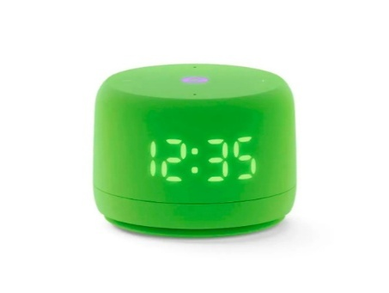 | TV və audio | Ağıllı kolonka | yaşıl | Яндекс.Станция Лайт Второго поколения, Зеленая YNDX-00026 | https://alice.yandex.ru/support/ru/station/meet/characteristics-lite2
YNDX-00026GRY | Yandex Stansiya Layt 2 6 Vt saatlı ağıllı kolonka, boz | Tip: Ağıllı kolonka Seriya: Yandex Stansiya Layt 2 (saatlı) Səs gücü: 6 Vt Dinamik: 1 genişzolaqlı, 44,5 mm Tezlik diapazonu: 120–16 000 Hz Mikrofon: 2 ədəd, aktiv səs-küy azaltma Ekran: Monoxrom LED (saat, animasiya, Alisa emosiyaları) Saat: Var Wi-Fi: 802.11 b/g/n/ac (2,4 və 5 GHz) Bluetooth: 5.0, BLE Matter: Matter over Wi-Fi Zigbee: Yox Stereocüt: Bəli (iki Layt 2) Səs köməkçisi: Alisa / YandexGPT Tətbiq: Alisa ilə Ev Qidalanma: USB Type-C, 5 V / 2 A Əlavə modul: Ayrıca portativ batareya (dibinə taxılır) Ölçülər: Ø 90 × 65 mm Çəki: 350 q Korpus: Soft-touch plastik Zəmanət: 1 il Model: YNDX-00026GRY Brend: Yandex Rəng: boz | Yandex |  |  | 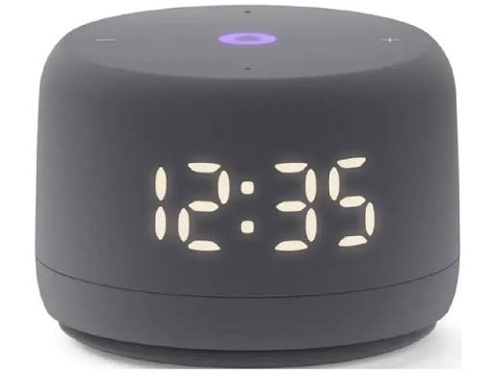 | TV və audio | Ağıllı kolonka | boz | Яндекс.Станция Лайт Второго поколения, Серая YNDX-00026 | https://alice.yandex.ru/support/ru/station/meet/characteristics-lite2
YNDX-00027BLK | Yandex Stansiya Mini 3 12 Vt saatlı ağıllı kolonka, qara | Tip: Ağıllı kolonka Seriya: Yandex Stansiya Mini 3 Səs gücü: 12 Vt Dinamik: 1 genişzolaqlı, 44,5 mm Tezlik diapazonu: 110–16 000 Hz Mikrofon: 3 ədəd, aktiv səs-küy azaltma Ekran: Monoxrom LED, 32 seqment (saat, hava, taymer, emosiyalar) Saat: Var Wi-Fi: 802.11 b/g/n/ac (2,4 və 5 GHz) Bluetooth: 5.0, BLE Zigbee: Yox Matter: Yox Stereocüt: Bəli (iki Mini 3) Səs köməkçisi: Alisa / YandexGPT Tətbiq: Alisa ilə Ev Qidalanma: USB Type-C, USB PD (5/9/12 V) Korpus: Akustik parça Ölçülər: Ø 102 × 60,5 mm Çəki: 326 q Zəmanət: 1 il Model: YNDX-00027BLK Brend: Yandex Rəng: qara | Yandex | 228 | 285 | 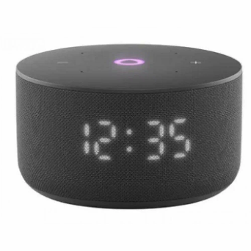 | TV və audio | Ağıllı kolonka | qara | Яндекс.Станция Мини 3 Черная YNDX-00027 с часами (Умная колонка с голосовым помощником) | https://alice.yandex.ru/support/ru/station/meet/characteristics-mini3
YNDX-00027GRY | Yandex Stansiya Mini 3 12 Vt saatlı ağıllı kolonka, boz | Tip: Ağıllı kolonka Seriya: Yandex Stansiya Mini 3 Səs gücü: 12 Vt Dinamik: 1 genişzolaqlı, 44,5 mm Tezlik diapazonu: 110–16 000 Hz Mikrofon: 3 ədəd, aktiv səs-küy azaltma Ekran: Monoxrom LED, 32 seqment (saat, hava, taymer, emosiyalar) Saat: Var Wi-Fi: 802.11 b/g/n/ac (2,4 və 5 GHz) Bluetooth: 5.0, BLE Zigbee: Yox Matter: Yox Stereocüt: Bəli (iki Mini 3) Səs köməkçisi: Alisa / YandexGPT Tətbiq: Alisa ilə Ev Qidalanma: USB Type-C, USB PD (5/9/12 V) Korpus: Akustik parça Ölçülər: Ø 102 × 60,5 mm Çəki: 326 q Zəmanət: 1 il Model: YNDX-00027GRY Brend: Yandex Rəng: boz | Yandex | 228 | 285 | 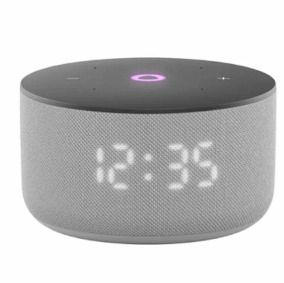 | TV və audio | Ağıllı kolonka | boz | Яндекс.Станция Мини 3 Серая YNDX-00027 с часами (Умная колонка с голосовым помощником) | https://alice.yandex.ru/support/ru/station/meet/characteristics-mini3
YNDX-00027LIL | Yandex Stansiya Mini 3 12 Vt saatlı ağıllı kolonka, yasəmən | Tip: Ağıllı kolonka Seriya: Yandex Stansiya Mini 3 Səs gücü: 12 Vt Dinamik: 1 genişzolaqlı, 44,5 mm Tezlik diapazonu: 110–16 000 Hz Mikrofon: 3 ədəd, aktiv səs-küy azaltma Ekran: Monoxrom LED, 32 seqment (saat, hava, taymer, emosiyalar) Saat: Var Wi-Fi: 802.11 b/g/n/ac (2,4 və 5 GHz) Bluetooth: 5.0, BLE Zigbee: Yox Matter: Yox Stereocüt: Bəli (iki Mini 3) Səs köməkçisi: Alisa / YandexGPT Tətbiq: Alisa ilə Ev Qidalanma: USB Type-C, USB PD (5/9/12 V) Korpus: Akustik parça Ölçülər: Ø 102 × 60,5 mm Çəki: 326 q Zəmanət: 1 il Model: YNDX-00027LIL Brend: Yandex Rəng: yasəmən | Yandex | 228 | 285 | 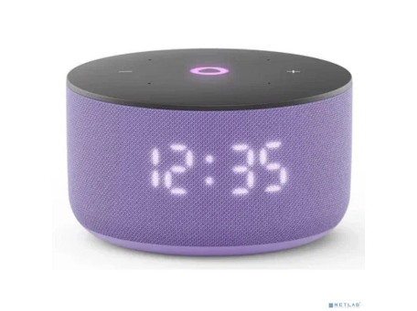 | TV və audio | Ağıllı kolonka | yasəmən | Яндекс.Станция Мини 3 Лиловая YNDX-00027 с часами (Умная колонка с голосовым помощником) | https://alice.yandex.ru/support/ru/station/meet/characteristics-mini3
YNDX-00027TRQ | Yandex Stansiya Mini 3 12 Vt saatlı ağıllı kolonka, firuzəyi | Tip: Ağıllı kolonka Seriya: Yandex Stansiya Mini 3 Səs gücü: 12 Vt Dinamik: 1 genişzolaqlı, 44,5 mm Tezlik diapazonu: 110–16 000 Hz Mikrofon: 3 ədəd, aktiv səs-küy azaltma Ekran: Monoxrom LED, 32 seqment (saat, hava, taymer, emosiyalar) Saat: Var Wi-Fi: 802.11 b/g/n/ac (2,4 və 5 GHz) Bluetooth: 5.0, BLE Zigbee: Yox Matter: Yox Stereocüt: Bəli (iki Mini 3) Səs köməkçisi: Alisa / YandexGPT Tətbiq: Alisa ilə Ev Qidalanma: USB Type-C, USB PD (5/9/12 V) Korpus: Akustik parça Ölçülər: Ø 102 × 60,5 mm Çəki: 326 q Zəmanət: 1 il Model: YNDX-00027TRQ Brend: Yandex Rəng: firuzəyi | Yandex | 228 | 285 | 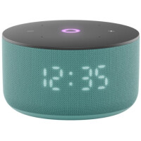 | TV və audio | Ağıllı kolonka | firuzəyi | Умная колонка Яндекс Станция Мини 3 с Алисой на YaGPT,(Бирюзовый), модель YNDX-00027 | https://alice.yandex.ru/support/ru/station/meet/characteristics-mini3
YNDX-00028GRN | Yandex Stansiya Layt 2 6 Vt ağıllı kolonka, yaşıl | Tip: Ağıllı kolonka Seriya: Yandex Stansiya Layt 2 (saatsız) Səs gücü: 6 Vt Dinamik: 1 genişzolaqlı, 44,5 mm Tezlik diapazonu: 120–16 000 Hz Mikrofon: 2 ədəd, aktiv səs-küy azaltma Ekran: Yox Saat: Yox Wi-Fi: 802.11 b/g/n/ac (2,4 və 5 GHz) Bluetooth: 5.0, BLE Matter: Matter over Wi-Fi Zigbee: Yox Stereocüt: Bəli (iki Layt 2) Səs köməkçisi: Alisa / YandexGPT Tətbiq: Alisa ilə Ev Qidalanma: USB Type-C, 5 V / 2 A Əlavə modul: Ayrıca portativ batareya (dibinə taxılır) Ölçülər: Ø 90 × 65 mm Çəki: 350 q Korpus: Soft-touch plastik Zəmanət: 1 il Model: YNDX-00028GRN Brend: Yandex Rəng: yaşıl | Yandex | 123 | 153.75 |  | TV və audio | Ağıllı kolonka | yaşıl | Умная колонка Яндекс Станция Лайт 2 (без часов), (Зелёный), модель YNDX-00028 | https://alice.yandex.ru/support/ru/station/meet/characteristics-lite2
YNDX-00028GRY | Yandex Stansiya Layt 2 6 Vt ağıllı kolonka, boz | Tip: Ağıllı kolonka Seriya: Yandex Stansiya Layt 2 (saatsız) Səs gücü: 6 Vt Dinamik: 1 genişzolaqlı, 44,5 mm Tezlik diapazonu: 120–16 000 Hz Mikrofon: 2 ədəd, aktiv səs-küy azaltma Ekran: Yox Saat: Yox Wi-Fi: 802.11 b/g/n/ac (2,4 və 5 GHz) Bluetooth: 5.0, BLE Matter: Matter over Wi-Fi Zigbee: Yox Stereocüt: Bəli (iki Layt 2) Səs köməkçisi: Alisa / YandexGPT Tətbiq: Alisa ilə Ev Qidalanma: USB Type-C, 5 V / 2 A Əlavə modul: Ayrıca portativ batareya (dibinə taxılır) Ölçülər: Ø 90 × 65 mm Çəki: 350 q Korpus: Soft-touch plastik Zəmanət: 1 il Model: YNDX-00028GRY Brend: Yandex Rəng: boz | Yandex | 123 | 153.75 | 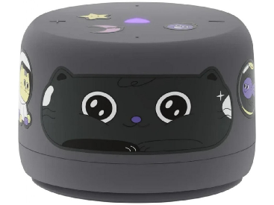 | TV və audio | Ağıllı kolonka | boz | Умная колонка Яндекс Станция Лайт 2 (без часов), (Серый), модель YNDX-00028 | https://alice.yandex.ru/support/ru/station/meet/characteristics-lite2
YNDX-00028VIO | Yandex Stansiya Layt 2 6 Vt ağıllı kolonka, bənövşəyi | Tip: Ağıllı kolonka Seriya: Yandex Stansiya Layt 2 (saatsız) Səs gücü: 6 Vt Dinamik: 1 genişzolaqlı, 44,5 mm Tezlik diapazonu: 120–16 000 Hz Mikrofon: 2 ədəd, aktiv səs-küy azaltma Ekran: Yox Saat: Yox Wi-Fi: 802.11 b/g/n/ac (2,4 və 5 GHz) Bluetooth: 5.0, BLE Matter: Matter over Wi-Fi Zigbee: Yox Stereocüt: Bəli (iki Layt 2) Səs köməkçisi: Alisa / YandexGPT Tətbiq: Alisa ilə Ev Qidalanma: USB Type-C, 5 V / 2 A Əlavə modul: Ayrıca portativ batareya (dibinə taxılır) Ölçülər: Ø 90 × 65 mm Çəki: 350 q Korpus: Soft-touch plastik Zəmanət: 1 il Model: YNDX-00028VIO Brend: Yandex Rəng: bənövşəyi | Yandex | 123 | 153.75 |  | TV və audio | Ağıllı kolonka | bənövşəyi | Умная колонка Яндекс Станция Лайт 2 (без часов), (Фиолетовый), модель YNDX-00028 | https://alice.yandex.ru/support/ru/station/meet/characteristics-lite2
YNDX-00028BLU | Yandex Stansiya Layt 2 6 Vt ağıllı kolonka, göy | Tip: Ağıllı kolonka Seriya: Yandex Stansiya Layt 2 (saatsız) Səs gücü: 6 Vt Dinamik: 1 genişzolaqlı, 44,5 mm Tezlik diapazonu: 120–16 000 Hz Mikrofon: 2 ədəd, aktiv səs-küy azaltma Ekran: Yox Saat: Yox Wi-Fi: 802.11 b/g/n/ac (2,4 və 5 GHz) Bluetooth: 5.0, BLE Matter: Matter over Wi-Fi Zigbee: Yox Stereocüt: Bəli (iki Layt 2) Səs köməkçisi: Alisa / YandexGPT Tətbiq: Alisa ilə Ev Qidalanma: USB Type-C, 5 V / 2 A Əlavə modul: Ayrıca portativ batareya (dibinə taxılır) Ölçülər: Ø 90 × 65 mm Çəki: 350 q Korpus: Soft-touch plastik Zəmanət: 1 il Model: YNDX-00028BLU Brend: Yandex Rəng: göy | Yandex | 123 | 153.75 | 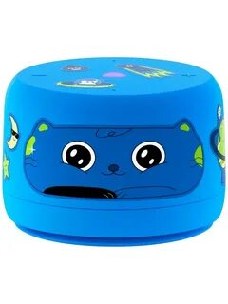 | TV və audio | Ağıllı kolonka | göy | Яндекс.Станция Лайт Второго поколения БЕЗ ЧАСОВ синий | https://alice.yandex.ru/support/ru/station/meet/characteristics-lite2
YNDX-00028ORG | Yandex Stansiya Layt 2 6 Vt ağıllı kolonka, narıncı | Tip: Ağıllı kolonka Seriya: Yandex Stansiya Layt 2 (saatsız) Səs gücü: 6 Vt Dinamik: 1 genişzolaqlı, 44,5 mm Tezlik diapazonu: 120–16 000 Hz Mikrofon: 2 ədəd, aktiv səs-küy azaltma Ekran: Yox Saat: Yox Wi-Fi: 802.11 b/g/n/ac (2,4 və 5 GHz) Bluetooth: 5.0, BLE Matter: Matter over Wi-Fi Zigbee: Yox Stereocüt: Bəli (iki Layt 2) Səs köməkçisi: Alisa / YandexGPT Tətbiq: Alisa ilə Ev Qidalanma: USB Type-C, 5 V / 2 A Əlavə modul: Ayrıca portativ batareya (dibinə taxılır) Ölçülər: Ø 90 × 65 mm Çəki: 350 q Korpus: Soft-touch plastik Zəmanət: 1 il Model: YNDX-00028ORG Brend: Yandex Rəng: narıncı | Yandex | 123 | 153.75 | 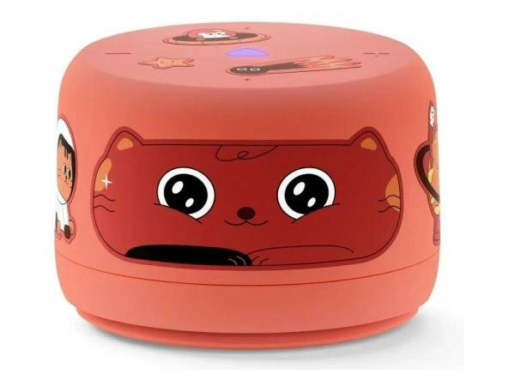 | TV və audio | Ağıllı kolonka | narıncı | Яндекс.Станция Лайт Второго поколения БЕЗ ЧАСОВ Оранжевый | https://alice.yandex.ru/support/ru/station/meet/characteristics-lite2
YNDX-00028PNK | Yandex Stansiya Layt 2 6 Vt ağıllı kolonka, çəhrayı | Tip: Ağıllı kolonka Seriya: Yandex Stansiya Layt 2 (saatsız) Səs gücü: 6 Vt Dinamik: 1 genişzolaqlı, 44,5 mm Tezlik diapazonu: 120–16 000 Hz Mikrofon: 2 ədəd, aktiv səs-küy azaltma Ekran: Yox Saat: Yox Wi-Fi: 802.11 b/g/n/ac (2,4 və 5 GHz) Bluetooth: 5.0, BLE Matter: Matter over Wi-Fi Zigbee: Yox Stereocüt: Bəli (iki Layt 2) Səs köməkçisi: Alisa / YandexGPT Tətbiq: Alisa ilə Ev Qidalanma: USB Type-C, 5 V / 2 A Əlavə modul: Ayrıca portativ batareya (dibinə taxılır) Ölçülər: Ø 90 × 65 mm Çəki: 350 q Korpus: Soft-touch plastik Zəmanət: 1 il Model: YNDX-00028PNK Brend: Yandex Rəng: çəhrayı | Yandex | 123 | 153.75 | 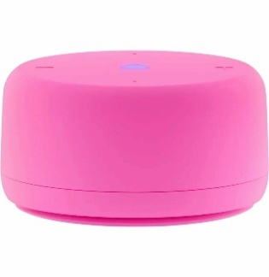 | TV və audio | Ağıllı kolonka | çəhrayı | Яндекс.Станция Лайт Второго поколения БЕЗ ЧАСОВ Розовый YNDX-00028PINK | https://alice.yandex.ru/support/ru/station/meet/characteristics-lite2
YNDX-00025 Yellow | Yandex Stansiya Layt 5 Vt ağıllı kolonka, sarı | Tip: Ağıllı kolonka Seriya: Yandex Stansiya Layt (1-ci nəsil, 2021) Səs gücü: 5 Vt Dinamik: 1 ədəd, 5 Vt Mikrofon: 4 ədəd, aktiv səs-küy azaltma Ekran: Yox Saat: Yox Wi-Fi: 802.11 b/g/n/ac (2,4 və 5 GHz) Bluetooth: 4.2/5.0, BLE Zigbee: Yox Matter: Yox Stereocüt: Bəli (iki Layt 1-ci nəsil) Səs köməkçisi: Alisa Tətbiq: Alisa ilə Ev Qidalanma: USB Type-C, 5 V / 1,5 A Ölçülər: Ø 90 × 55 mm Çəki: 230 q Zəmanət: 1 il Model: YNDX-00025 Yellow Brend: Yandex Rəng: sarı | Yandex | 110 | 137.5 | 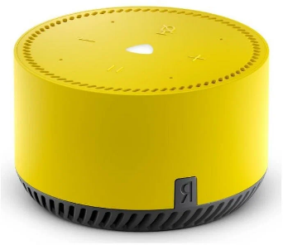 | TV və audio | Ağıllı kolonka | sarı | Яндекс.Станция Лайт Желтая YNDX-00025 (Умная колонка с голосовым помощником) | https://alice.yandex.ru/support/ru/station/meet/characteristics-lite
YNDX-00025 Beige | Yandex Stansiya Layt 5 Vt ağıllı kolonka, bej | Tip: Ağıllı kolonka Seriya: Yandex Stansiya Layt (1-ci nəsil, 2021) Səs gücü: 5 Vt Dinamik: 1 ədəd, 5 Vt Mikrofon: 4 ədəd, aktiv səs-küy azaltma Ekran: Yox Saat: Yox Wi-Fi: 802.11 b/g/n/ac (2,4 və 5 GHz) Bluetooth: 4.2/5.0, BLE Zigbee: Yox Matter: Yox Stereocüt: Bəli (iki Layt 1-ci nəsil) Səs köməkçisi: Alisa Tətbiq: Alisa ilə Ev Qidalanma: USB Type-C, 5 V / 1,5 A Ölçülər: Ø 90 × 55 mm Çəki: 230 q Zəmanət: 1 il Model: YNDX-00025 Beige Brend: Yandex Rəng: bej | Yandex | 110 | 137.5 | 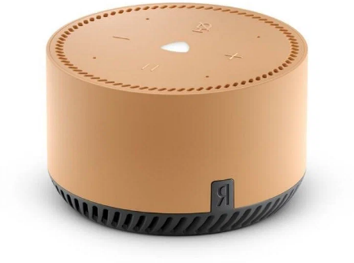 | TV və audio | Ağıllı kolonka | bej | Яндекс.Станция Лайт Бежевая YNDX-00025 (Умная колонка с голосовым помощником) | https://alice.yandex.ru/support/ru/station/meet/characteristics-lite
YNDX-00025 Red | Yandex Stansiya Layt 5 Vt ağıllı kolonka, qırmızı | Tip: Ağıllı kolonka Seriya: Yandex Stansiya Layt (1-ci nəsil, 2021) Səs gücü: 5 Vt Dinamik: 1 ədəd, 5 Vt Mikrofon: 4 ədəd, aktiv səs-küy azaltma Ekran: Yox Saat: Yox Wi-Fi: 802.11 b/g/n/ac (2,4 və 5 GHz) Bluetooth: 4.2/5.0, BLE Zigbee: Yox Matter: Yox Stereocüt: Bəli (iki Layt 1-ci nəsil) Səs köməkçisi: Alisa Tətbiq: Alisa ilə Ev Qidalanma: USB Type-C, 5 V / 1,5 A Ölçülər: Ø 90 × 55 mm Çəki: 230 q Zəmanət: 1 il Model: YNDX-00025 Red Brend: Yandex Rəng: qırmızı | Yandex | 110 | 137.5 | 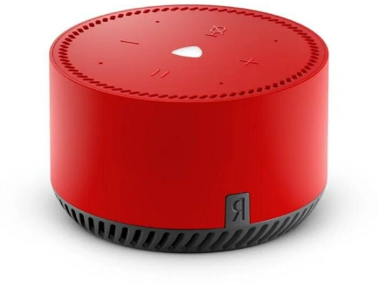 | TV və audio | Ağıllı kolonka | qırmızı | Яндекс.Станция Лайт Красная YNDX-00025 (Умная колонка с голосовым помощником) | https://alice.yandex.ru/support/ru/station/meet/characteristics-lite
YNDX-00025 Green | Yandex Stansiya Layt 5 Vt ağıllı kolonka, yaşıl | Tip: Ağıllı kolonka Seriya: Yandex Stansiya Layt (1-ci nəsil, 2021) Səs gücü: 5 Vt Dinamik: 1 ədəd, 5 Vt Mikrofon: 4 ədəd, aktiv səs-küy azaltma Ekran: Yox Saat: Yox Wi-Fi: 802.11 b/g/n/ac (2,4 və 5 GHz) Bluetooth: 4.2/5.0, BLE Zigbee: Yox Matter: Yox Stereocüt: Bəli (iki Layt 1-ci nəsil) Səs köməkçisi: Alisa Tətbiq: Alisa ilə Ev Qidalanma: USB Type-C, 5 V / 1,5 A Ölçülər: Ø 90 × 55 mm Çəki: 230 q Zəmanət: 1 il Model: YNDX-00025 Green Brend: Yandex Rəng: yaşıl | Yandex | 110 | 137.5 | 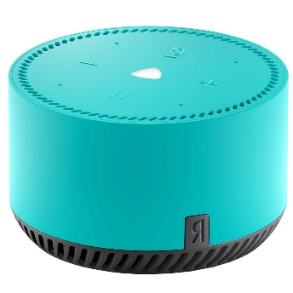 | TV və audio | Ağıllı kolonka | yaşıl | Яндекс.Станция Лайт Зеленая YNDX-00025 (Умная колонка с голосовым помощником) | https://alice.yandex.ru/support/ru/station/meet/characteristics-lite
YNDX-00025 Purple | Yandex Stansiya Layt 5 Vt ağıllı kolonka, bənövşəyi | Tip: Ağıllı kolonka Seriya: Yandex Stansiya Layt (1-ci nəsil, 2021) Səs gücü: 5 Vt Dinamik: 1 ədəd, 5 Vt Mikrofon: 4 ədəd, aktiv səs-küy azaltma Ekran: Yox Saat: Yox Wi-Fi: 802.11 b/g/n/ac (2,4 və 5 GHz) Bluetooth: 4.2/5.0, BLE Zigbee: Yox Matter: Yox Stereocüt: Bəli (iki Layt 1-ci nəsil) Səs köməkçisi: Alisa Tətbiq: Alisa ilə Ev Qidalanma: USB Type-C, 5 V / 1,5 A Ölçülər: Ø 90 × 55 mm Çəki: 230 q Zəmanət: 1 il Model: YNDX-00025 Purple Brend: Yandex Rəng: bənövşəyi | Yandex | 110 | 137.5 | 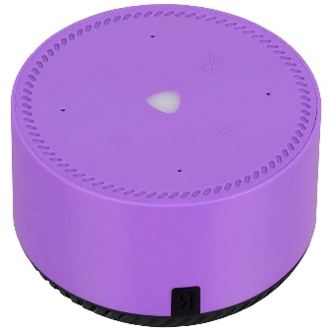 | TV və audio | Ağıllı kolonka | bənövşəyi | Яндекс.Станция Лайт Фиолетовая YNDX-00025 (Умная колонка с голосовым помощником) | https://alice.yandex.ru/support/ru/station/meet/characteristics-lite
YNDX-00051 Beige | Yandex Stansiya 2 30 Vt Zigbee ağıllı kolonka, bej | Tip: Ağıllı kolonka Seriya: Yandex Stansiya 2 Səs gücü: 30 Vt Dinamik: 2 genişzolaqlı 15 Vt / 63,5 mm + 2 passiv radiator (49,6 × 125,5 mm) Tezlik diapazonu: 65–20 000 Hz Mikrofon: 4 ədəd, tanınma məsafəsi 7 m-ə qədər Ekran: Yox (işıq paneli 99 × 123 mm, 16 mln rəng) Saat: Yox Wi-Fi: IEEE 802.11 b/g/n/ac (2,4 və 5 GHz) Bluetooth: 5.0, BLE Zigbee: 3.0 (daxili hub) Matter: Yox Room Correction: Bəli Stereocüt: Bəli (iki Stansiya 2) Səs köməkçisi: Alisa / YandexGPT Tətbiq: Alisa ilə Ev Qidalanma: USB Type-C, USB PD (5–15 V) Ölçülər: 123 × 99 × 199 mm Çəki: 1,3–1,5 kq Zəmanət: 1 il Model: YNDX-00051 Beige Brend: Yandex Rəng: bej | Yandex | 345 | 431.25 | 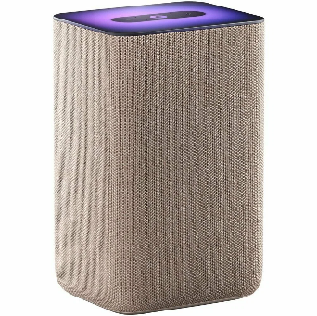 | TV və audio | Ağıllı kolonka | bej | Яндекс.Станция 2 - умная колонка с Алисой YNDX-00051 Бежевая | https://alice.yandex.ru/support/ru/station/meet/characteristics-gen2
YNDX-00051 Black | Yandex Stansiya 2 30 Vt Zigbee ağıllı kolonka, qara | Tip: Ağıllı kolonka Seriya: Yandex Stansiya 2 Səs gücü: 30 Vt Dinamik: 2 genişzolaqlı 15 Vt / 63,5 mm + 2 passiv radiator (49,6 × 125,5 mm) Tezlik diapazonu: 65–20 000 Hz Mikrofon: 4 ədəd, tanınma məsafəsi 7 m-ə qədər Ekran: Yox (işıq paneli 99 × 123 mm, 16 mln rəng) Saat: Yox Wi-Fi: IEEE 802.11 b/g/n/ac (2,4 və 5 GHz) Bluetooth: 5.0, BLE Zigbee: 3.0 (daxili hub) Matter: Yox Room Correction: Bəli Stereocüt: Bəli (iki Stansiya 2) Səs köməkçisi: Alisa / YandexGPT Tətbiq: Alisa ilə Ev Qidalanma: USB Type-C, USB PD (5–15 V) Ölçülər: 123 × 99 × 199 mm Çəki: 1,3–1,5 kq Zəmanət: 1 il Model: YNDX-00051 Black Brend: Yandex Rəng: qara | Yandex | 345 | 431.25 | 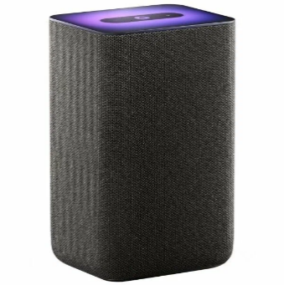 | TV və audio | Ağıllı kolonka | qara | Яндекс.Станция 2 - умная колонка с Алисой YNDX-00051 Черная | https://alice.yandex.ru/support/ru/station/meet/characteristics-gen2
YNDX-00051 Copper | Yandex Stansiya 2 30 Vt Zigbee ağıllı kolonka, mis | Tip: Ağıllı kolonka Seriya: Yandex Stansiya 2 Səs gücü: 30 Vt Dinamik: 2 genişzolaqlı 15 Vt / 63,5 mm + 2 passiv radiator (49,6 × 125,5 mm) Tezlik diapazonu: 65–20 000 Hz Mikrofon: 4 ədəd, tanınma məsafəsi 7 m-ə qədər Ekran: Yox (işıq paneli 99 × 123 mm, 16 mln rəng) Saat: Yox Wi-Fi: IEEE 802.11 b/g/n/ac (2,4 və 5 GHz) Bluetooth: 5.0, BLE Zigbee: 3.0 (daxili hub) Matter: Yox Room Correction: Bəli Stereocüt: Bəli (iki Stansiya 2) Səs köməkçisi: Alisa / YandexGPT Tətbiq: Alisa ilə Ev Qidalanma: USB Type-C, USB PD (5–15 V) Ölçülər: 123 × 99 × 199 mm Çəki: 1,3–1,5 kq Zəmanət: 1 il Model: YNDX-00051 Copper Brend: Yandex Rəng: mis | Yandex | 345 | 431.25 | 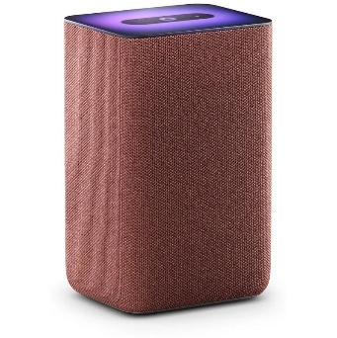 | TV və audio | Ağıllı kolonka | mis | Яндекс.Станция 2 - умная колонка с Алисой YNDX-00051 Медный | https://alice.yandex.ru/support/ru/station/meet/characteristics-gen2
YNDX-00053TRQ | Yandex Stansiya Maks 65 Vt Zigbee ağıllı kolonka, firuzəyi | Tip: Ağıllı kolonka Seriya: Yandex Stansiya Maks Zigbee ilə (YNDX-00053) Səs gücü: 65 Vt Dinamik: 2 HF 15 Vt / 20 mm + 2 MF 10 Vt / 38 mm + 1 LF 40 Vt / 88 mm + 1 passiv radiator 120 × 95 mm Tezlik diapazonu: 45–20 000 Hz S/N nisbəti: 108 dB (10 Vt) Gücləndirici: 2 × Hi-Fi Class D Dolby Audio: Bəli Mikrofon: 7 ədəd (8-ci pultun içində) Ekran: LED displey (saat və məlumat) Pult: YNDX-00402 komplektdə Wi-Fi: IEEE 802.11 b/g/n/ac (2,4 və 5 GHz) Bluetooth: 5.0, BLE Zigbee: 3.0 (daxili hub) HDMI: 2.0 (TV-yə 4K çıxış) Ethernet: Gigabit Portlar: HDMI, AUX OUT, Ethernet, qida Səs köməkçisi: Alisa / YandexGPT Tətbiq: Alisa ilə Ev Ölçülər: 141 × 141 × 231 mm Çəki: 2,65–3 kq Zəmanət: 1 il Model: YNDX-00053TRQ Brend: Yandex Rəng: firuzəyi | Yandex | 701 | 876.25 | 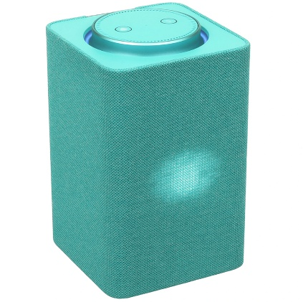 | TV və audio | Ağıllı kolonka | firuzəyi | Акустическая система Умная колонка Яндекс Станция Макс с Алисой, с Zigbee, 65Вт, бирюзовый/turquose, YNDX-00053 + пульт YNDX-00402 | https://alice.yandex.ru/support/ru/station/meet/characteristics-max
YNDX-00053E | Yandex Stansiya Maks 65 Vt Zigbee ağıllı kolonka, bej | Tip: Ağıllı kolonka Seriya: Yandex Stansiya Maks Zigbee ilə (YNDX-00053) Səs gücü: 65 Vt Dinamik: 2 HF 15 Vt / 20 mm + 2 MF 10 Vt / 38 mm + 1 LF 40 Vt / 88 mm + 1 passiv radiator 120 × 95 mm Tezlik diapazonu: 45–20 000 Hz S/N nisbəti: 108 dB (10 Vt) Gücləndirici: 2 × Hi-Fi Class D Dolby Audio: Bəli Mikrofon: 7 ədəd (8-ci pultun içində) Ekran: LED displey (saat və məlumat) Pult: YNDX-00402 komplektdə Wi-Fi: IEEE 802.11 b/g/n/ac (2,4 və 5 GHz) Bluetooth: 5.0, BLE Zigbee: 3.0 (daxili hub) HDMI: 2.0 (TV-yə 4K çıxış) Ethernet: Gigabit Portlar: HDMI, AUX OUT, Ethernet, qida Səs köməkçisi: Alisa / YandexGPT Tətbiq: Alisa ilə Ev Ölçülər: 141 × 141 × 231 mm Çəki: 2,65–3 kq Zəmanət: 1 il Model: YNDX-00053E Brend: Yandex Rəng: bej | Yandex | 701 | 876.25 | 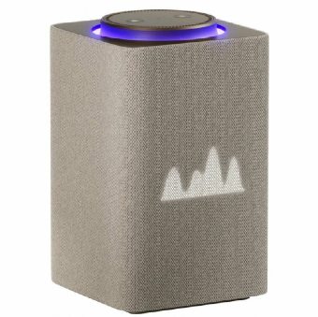 | TV və audio | Ağıllı kolonka | bej | Яндекс.Станция Макс с Zigbee Бежевая YNDX-00053 (Умная колонка с голосовым помощником) | https://alice.yandex.ru/support/ru/station/meet/characteristics-max
YNDX-00053Z | Yandex Stansiya Maks 65 Vt Zigbee ağıllı kolonka, yaşıl | Tip: Ağıllı kolonka Seriya: Yandex Stansiya Maks Zigbee ilə (YNDX-00053) Səs gücü: 65 Vt Dinamik: 2 HF 15 Vt / 20 mm + 2 MF 10 Vt / 38 mm + 1 LF 40 Vt / 88 mm + 1 passiv radiator 120 × 95 mm Tezlik diapazonu: 45–20 000 Hz S/N nisbəti: 108 dB (10 Vt) Gücləndirici: 2 × Hi-Fi Class D Dolby Audio: Bəli Mikrofon: 7 ədəd (8-ci pultun içində) Ekran: LED displey (saat və məlumat) Pult: YNDX-00402 komplektdə Wi-Fi: IEEE 802.11 b/g/n/ac (2,4 və 5 GHz) Bluetooth: 5.0, BLE Zigbee: 3.0 (daxili hub) HDMI: 2.0 (TV-yə 4K çıxış) Ethernet: Gigabit Portlar: HDMI, AUX OUT, Ethernet, qida Səs köməkçisi: Alisa / YandexGPT Tətbiq: Alisa ilə Ev Ölçülər: 141 × 141 × 231 mm Çəki: 2,65–3 kq Zəmanət: 1 il Model: YNDX-00053Z Brend: Yandex Rəng: yaşıl | Yandex | 701 | 876.25 | 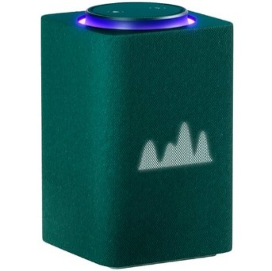 | TV və audio | Ağıllı kolonka | yaşıl | Яндекс.Станция Макс с Zigbee Зеленая YNDX-00053 (Умная колонка с голосовым помощником) | https://alice.yandex.ru/support/ru/station/meet/characteristics-max
YNDX-00053K | Yandex Stansiya Maks 65 Vt Zigbee ağıllı kolonka, qrafit | Tip: Ağıllı kolonka Seriya: Yandex Stansiya Maks Zigbee ilə (YNDX-00053) Səs gücü: 65 Vt Dinamik: 2 HF 15 Vt / 20 mm + 2 MF 10 Vt / 38 mm + 1 LF 40 Vt / 88 mm + 1 passiv radiator 120 × 95 mm Tezlik diapazonu: 45–20 000 Hz S/N nisbəti: 108 dB (10 Vt) Gücləndirici: 2 × Hi-Fi Class D Dolby Audio: Bəli Mikrofon: 7 ədəd (8-ci pultun içində) Ekran: LED displey (saat və məlumat) Pult: YNDX-00402 komplektdə Wi-Fi: IEEE 802.11 b/g/n/ac (2,4 və 5 GHz) Bluetooth: 5.0, BLE Zigbee: 3.0 (daxili hub) HDMI: 2.0 (TV-yə 4K çıxış) Ethernet: Gigabit Portlar: HDMI, AUX OUT, Ethernet, qida Səs köməkçisi: Alisa / YandexGPT Tətbiq: Alisa ilə Ev Ölçülər: 141 × 141 × 231 mm Çəki: 2,65–3 kq Zəmanət: 1 il Model: YNDX-00053K Brend: Yandex Rəng: qrafit | Yandex | 701 | 876.25 | 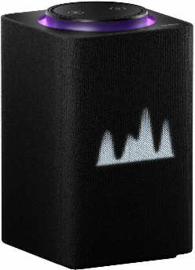 | TV və audio | Ağıllı kolonka | qrafit | Умная колонка Яндекс Станция Макс с Алисой, с Zigbee, 65Вт, графит/black, YNDX-00053 + пульт YNDX-00402 | https://alice.yandex.ru/support/ru/station/meet/characteristics-max
YNDX-00054BLK | Yandex Stansiya Midi 24 Vt Zigbee ağıllı kolonka, qara | Tip: Ağıllı kolonka Seriya: Yandex Stansiya Midi Səs gücü: 24 Vt Dinamik: 2 HF 20 mm + 1 LF 63 mm + 2 passiv radiator 67 × 47 mm Tezlik diapazonu: 70–20 000 Hz Mikrofon: 4 ədəd, tanınma 7 m-ə qədər, insan aşkarlama Ekran: Monoxrom LED, 45 seqment (saat və emosiyalar) LED işıq: Üst paneldə 16 mln rəng kontur işığı Wi-Fi: IEEE 802.11 b/g/n/ac (2,4 və 5 GHz) Bluetooth: 5.0, BLE Zigbee: 3.0 (daxili hub) Room Correction: Bəli Səs köməkçisi: Alisa / YandexGPT Tətbiq: Alisa ilə Ev Qidalanma: USB Type-C, USB PD (5–15 V) Ölçülər: 96 × 96 × 110 mm Çəki: 0,9 kq Zəmanət: 1 il Model: YNDX-00054BLK Brend: Yandex Rəng: qara | Yandex | 333 | 416.25 | 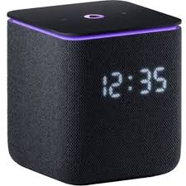 | TV və audio | Ağıllı kolonka | qara | Яндекс.Станция Миди Черная YNDX-00054 Black (Умная колонка с голосовым помощником) | https://alice.yandex.ru/support/ru/station/meet/characteristics-midi
YNDX-00054EMD | Yandex Stansiya Midi 24 Vt Zigbee ağıllı kolonka, zümrüd | Tip: Ağıllı kolonka Seriya: Yandex Stansiya Midi Səs gücü: 24 Vt Dinamik: 2 HF 20 mm + 1 LF 63 mm + 2 passiv radiator 67 × 47 mm Tezlik diapazonu: 70–20 000 Hz Mikrofon: 4 ədəd, tanınma 7 m-ə qədər, insan aşkarlama Ekran: Monoxrom LED, 45 seqment (saat və emosiyalar) LED işıq: Üst paneldə 16 mln rəng kontur işığı Wi-Fi: IEEE 802.11 b/g/n/ac (2,4 və 5 GHz) Bluetooth: 5.0, BLE Zigbee: 3.0 (daxili hub) Room Correction: Bəli Səs köməkçisi: Alisa / YandexGPT Tətbiq: Alisa ilə Ev Qidalanma: USB Type-C, USB PD (5–15 V) Ölçülər: 96 × 96 × 110 mm Çəki: 0,9 kq Zəmanət: 1 il Model: YNDX-00054EMD Brend: Yandex Rəng: zümrüd | Yandex | 333 | 416.25 | 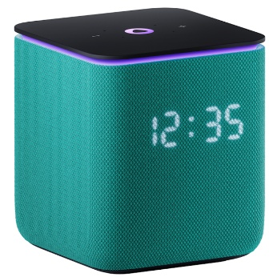 | TV və audio | Ağıllı kolonka | zümrüd | Умная колонка Яндекс Станция Миди с Алисой, с Zigbee, 24Вт, изумрудный/emerald, YNDX-00054 | https://alice.yandex.ru/support/ru/station/meet/characteristics-midi
YNDX-00054GRY | Yandex Stansiya Midi 24 Vt Zigbee ağıllı kolonka, boz | Tip: Ağıllı kolonka Seriya: Yandex Stansiya Midi Səs gücü: 24 Vt Dinamik: 2 HF 20 mm + 1 LF 63 mm + 2 passiv radiator 67 × 47 mm Tezlik diapazonu: 70–20 000 Hz Mikrofon: 4 ədəd, tanınma 7 m-ə qədər, insan aşkarlama Ekran: Monoxrom LED, 45 seqment (saat və emosiyalar) LED işıq: Üst paneldə 16 mln rəng kontur işığı Wi-Fi: IEEE 802.11 b/g/n/ac (2,4 və 5 GHz) Bluetooth: 5.0, BLE Zigbee: 3.0 (daxili hub) Room Correction: Bəli Səs köməkçisi: Alisa / YandexGPT Tətbiq: Alisa ilə Ev Qidalanma: USB Type-C, USB PD (5–15 V) Ölçülər: 96 × 96 × 110 mm Çəki: 0,9 kq Zəmanət: 1 il Model: YNDX-00054GRY Brend: Yandex Rəng: boz | Yandex | 333 | 416.25 | 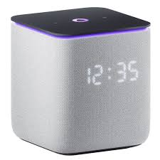 | TV və audio | Ağıllı kolonka | boz | Умная колонка Яндекс Станция Миди с Алисой, с Zigbee, 24Вт, серый/grey, YNDX-00054 | https://alice.yandex.ru/support/ru/station/meet/characteristics-midi
YNDX-00054ORG | Yandex Stansiya Midi 24 Vt Zigbee ağıllı kolonka, narıncı | Tip: Ağıllı kolonka Seriya: Yandex Stansiya Midi Səs gücü: 24 Vt Dinamik: 2 HF 20 mm + 1 LF 63 mm + 2 passiv radiator 67 × 47 mm Tezlik diapazonu: 70–20 000 Hz Mikrofon: 4 ədəd, tanınma 7 m-ə qədər, insan aşkarlama Ekran: Monoxrom LED, 45 seqment (saat və emosiyalar) LED işıq: Üst paneldə 16 mln rəng kontur işığı Wi-Fi: IEEE 802.11 b/g/n/ac (2,4 və 5 GHz) Bluetooth: 5.0, BLE Zigbee: 3.0 (daxili hub) Room Correction: Bəli Səs köməkçisi: Alisa / YandexGPT Tətbiq: Alisa ilə Ev Qidalanma: USB Type-C, USB PD (5–15 V) Ölçülər: 96 × 96 × 110 mm Çəki: 0,9 kq Zəmanət: 1 il Model: YNDX-00054ORG Brend: Yandex Rəng: narıncı | Yandex | 333 | 416.25 | 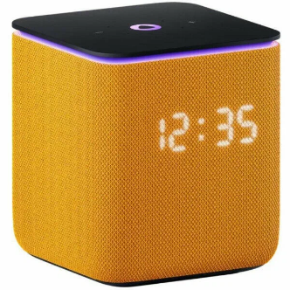 | TV və audio | Ağıllı kolonka | narıncı | Яндекс.Станция Миди Оранжевая YNDX-00054ORG (Умная колонка с голосовым помощником) | https://alice.yandex.ru/support/ru/station/meet/characteristics-midi
YNDX-00054PNK | Yandex Stansiya Midi 24 Vt Zigbee ağıllı kolonka, çəhrayı | Tip: Ağıllı kolonka Seriya: Yandex Stansiya Midi Səs gücü: 24 Vt Dinamik: 2 HF 20 mm + 1 LF 63 mm + 2 passiv radiator 67 × 47 mm Tezlik diapazonu: 70–20 000 Hz Mikrofon: 4 ədəd, tanınma 7 m-ə qədər, insan aşkarlama Ekran: Monoxrom LED, 45 seqment (saat və emosiyalar) LED işıq: Üst paneldə 16 mln rəng kontur işığı Wi-Fi: IEEE 802.11 b/g/n/ac (2,4 və 5 GHz) Bluetooth: 5.0, BLE Zigbee: 3.0 (daxili hub) Room Correction: Bəli Səs köməkçisi: Alisa / YandexGPT Tətbiq: Alisa ilə Ev Qidalanma: USB Type-C, USB PD (5–15 V) Ölçülər: 96 × 96 × 110 mm Çəki: 0,9 kq Zəmanət: 1 il Model: YNDX-00054PNK Brend: Yandex Rəng: çəhrayı | Yandex | 333 | 416.25 | 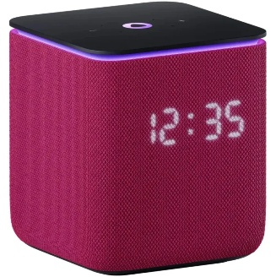 | TV və audio | Ağıllı kolonka | çəhrayı | Яндекс.Станция Миди Розовая YNDX-00054PNK (Умная колонка с голосовым помощником) | https://alice.yandex.ru/support/ru/station/meet/characteristics-midi
YNDX-00055 Beige | Yandex Stansiya Duo Maks 60 Vt 10,5" ağıllı kolonka, bej | Tip: Ekranlı ağıllı kolonka Seriya: Yandex Stansiya Duo Maks Səs gücü: 60 Vt Dinamik: 2 genişzolaqlı 50 mm + 1 LF 100 mm + 2 passiv radiator Tezlik diapazonu: 60–20 000 Hz Mikrofon: 8 ədəd, aktiv səs-küy azaltma Ekran: 10,5" fırlanan sensor Full HD, 1920 × 1200 Kamera: 13 Mp, 120° baxış bucağı, mexaniki pərdə LED işıq: 16 mln rəng NPU: 3,2 TOPS Wi-Fi: IEEE 802.11 b/g/n/ac/ax (Wi-Fi 6, 2,4 və 5 GHz) Bluetooth: 5.2, BLE Zigbee: 3.0 (daxili hub) Room Correction: Bəli (ekran mövqeyinə görə də) Brauzer: Bəli Səs köməkçisi: Alisa / YandexGPT Tətbiq: Alisa ilə Ev Qidalanma: USB Type-C, USB PD 3.0, 20 V / 3,25 A Ölçülər: 256 × 118 × 240 mm Çəki: 3,3 kq Zəmanət: 1 il Model: YNDX-00055 Beige Brend: Yandex Rəng: bej | Yandex | 846 | 1057.5 | 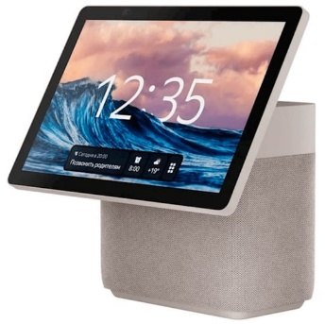 | TV və audio | Ağıllı kolonka | bej | Яндекс.Станция Дуо Макс Бежевая YNDX-00055 Beige | https://alice.yandex.ru/support/ru/station/meet/characteristics-duo-max
YNDX-00055 Black | Yandex Stansiya Duo Maks 60 Vt 10,5" ağıllı kolonka, qara | Tip: Ekranlı ağıllı kolonka Seriya: Yandex Stansiya Duo Maks Səs gücü: 60 Vt Dinamik: 2 genişzolaqlı 50 mm + 1 LF 100 mm + 2 passiv radiator Tezlik diapazonu: 60–20 000 Hz Mikrofon: 8 ədəd, aktiv səs-küy azaltma Ekran: 10,5" fırlanan sensor Full HD, 1920 × 1200 Kamera: 13 Mp, 120° baxış bucağı, mexaniki pərdə LED işıq: 16 mln rəng NPU: 3,2 TOPS Wi-Fi: IEEE 802.11 b/g/n/ac/ax (Wi-Fi 6, 2,4 və 5 GHz) Bluetooth: 5.2, BLE Zigbee: 3.0 (daxili hub) Room Correction: Bəli (ekran mövqeyinə görə də) Brauzer: Bəli Səs köməkçisi: Alisa / YandexGPT Tətbiq: Alisa ilə Ev Qidalanma: USB Type-C, USB PD 3.0, 20 V / 3,25 A Ölçülər: 256 × 118 × 240 mm Çəki: 3,3 kq Zəmanət: 1 il Model: YNDX-00055 Black Brend: Yandex Rəng: qara | Yandex | 846 | 1057.5 | 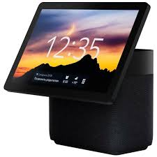 | TV və audio | Ağıllı kolonka | qara | Яндекс.Станция Дуо Макс Черная YNDX-00055 Black | https://alice.yandex.ru/support/ru/station/meet/characteristics-duo-max
YNDX-00055GRN | Yandex Stansiya Duo Maks 60 Vt 10,5" ağıllı kolonka, yaşıl | Tip: Ekranlı ağıllı kolonka Seriya: Yandex Stansiya Duo Maks Səs gücü: 60 Vt Dinamik: 2 genişzolaqlı 50 mm + 1 LF 100 mm + 2 passiv radiator Tezlik diapazonu: 60–20 000 Hz Mikrofon: 8 ədəd, aktiv səs-küy azaltma Ekran: 10,5" fırlanan sensor Full HD, 1920 × 1200 Kamera: 13 Mp, 120° baxış bucağı, mexaniki pərdə LED işıq: 16 mln rəng NPU: 3,2 TOPS Wi-Fi: IEEE 802.11 b/g/n/ac/ax (Wi-Fi 6, 2,4 və 5 GHz) Bluetooth: 5.2, BLE Zigbee: 3.0 (daxili hub) Room Correction: Bəli (ekran mövqeyinə görə də) Brauzer: Bəli Səs köməkçisi: Alisa / YandexGPT Tətbiq: Alisa ilə Ev Qidalanma: USB Type-C, USB PD 3.0, 20 V / 3,25 A Ölçülər: 256 × 118 × 240 mm Çəki: 3,3 kq Zəmanət: 1 il Model: YNDX-00055GRN Brend: Yandex Rəng: yaşıl | Yandex | 846 | 1057.5 | 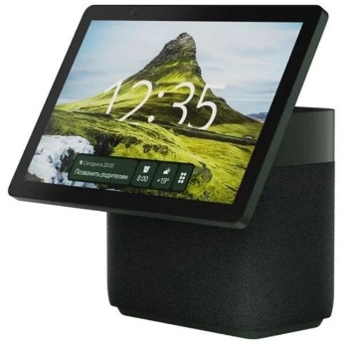 | TV və audio | Ağıllı kolonka | yaşıl | Умная колонка Яндекс Станция Дуо Макс с Алисой, с Zigbee, 60Вт, зеленый, YNDX-00055 | https://alice.yandex.ru/support/ru/station/meet/characteristics-duo-max
YNDX-00055RED | Yandex Stansiya Duo Maks 60 Vt 10,5" ağıllı kolonka, qırmızı | Tip: Ekranlı ağıllı kolonka Seriya: Yandex Stansiya Duo Maks Səs gücü: 60 Vt Dinamik: 2 genişzolaqlı 50 mm + 1 LF 100 mm + 2 passiv radiator Tezlik diapazonu: 60–20 000 Hz Mikrofon: 8 ədəd, aktiv səs-küy azaltma Ekran: 10,5" fırlanan sensor Full HD, 1920 × 1200 Kamera: 13 Mp, 120° baxış bucağı, mexaniki pərdə LED işıq: 16 mln rəng NPU: 3,2 TOPS Wi-Fi: IEEE 802.11 b/g/n/ac/ax (Wi-Fi 6, 2,4 və 5 GHz) Bluetooth: 5.2, BLE Zigbee: 3.0 (daxili hub) Room Correction: Bəli (ekran mövqeyinə görə də) Brauzer: Bəli Səs köməkçisi: Alisa / YandexGPT Tətbiq: Alisa ilə Ev Qidalanma: USB Type-C, USB PD 3.0, 20 V / 3,25 A Ölçülər: 256 × 118 × 240 mm Çəki: 3,3 kq Zəmanət: 1 il Model: YNDX-00055RED Brend: Yandex Rəng: qırmızı | Yandex | 846 | 1057.5 | 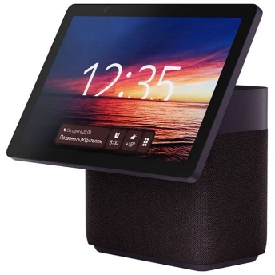 | TV və audio | Ağıllı kolonka | qırmızı | Умная колонка Яндекс Станция Дуо Макс с Алисой, с Zigbee, 60Вт, красный, YNDX-00055 | https://alice.yandex.ru/support/ru/station/meet/characteristics-duo-max
YNDX-00059BLK | Yandex Stansiya Mini 3 Pro 18 Vt Zigbee ağıllı kolonka, qara | Tip: Ağıllı kolonka Seriya: Yandex Stansiya Mini 3 Pro Səs gücü: 18 Vt Dinamik: 1 neodim genişzolaqlı 57 mm + 2 passiv radiator Tezlik diapazonu: 90–16 000 Hz Mikrofon: 3 ədəd, aktiv səs-küy azaltma Ekran: Monoxrom LED, 32 seqment (saat və emosiyalar) LED işıq: Üst paneldə 16 mln rəng, musiqiyə sinxron Saat: Var Wi-Fi: IEEE 802.11 b/g/n/ac (2,4 və 5 GHz) Bluetooth: 5.0, BLE Zigbee: 3.0 (daxili hub) Matter: Bəli Modul portu: Portativ batareya və iqlim modulu üçün yuva Stereocüt: Bəli (iki Mini 3 Pro) Səs köməkçisi: Alisa / YandexGPT Tətbiq: Alisa ilə Ev Ölçülər: Ø 102 × 71 mm Çəki: 438 q Korpus: Akustik parça Zəmanət: 1 il Model: YNDX-00059BLK Brend: Yandex Rəng: qara | Yandex | 324 | 405 | 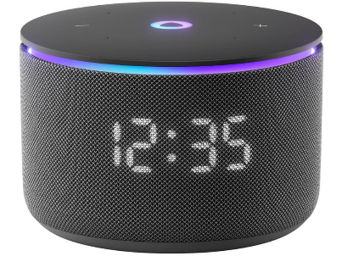 | TV və audio | Ağıllı kolonka | qara | Умная колонка Яндекс Станция Мини 3 Про (Черная) с Zigbee | https://alice.yandex.ru/support/ru/station/meet/characteristics-mini3-pro
YNDX-00059BLU | Yandex Stansiya Mini 3 Pro 18 Vt Zigbee ağıllı kolonka, göy | Tip: Ağıllı kolonka Seriya: Yandex Stansiya Mini 3 Pro Səs gücü: 18 Vt Dinamik: 1 neodim genişzolaqlı 57 mm + 2 passiv radiator Tezlik diapazonu: 90–16 000 Hz Mikrofon: 3 ədəd, aktiv səs-küy azaltma Ekran: Monoxrom LED, 32 seqment (saat və emosiyalar) LED işıq: Üst paneldə 16 mln rəng, musiqiyə sinxron Saat: Var Wi-Fi: IEEE 802.11 b/g/n/ac (2,4 və 5 GHz) Bluetooth: 5.0, BLE Zigbee: 3.0 (daxili hub) Matter: Bəli Modul portu: Portativ batareya və iqlim modulu üçün yuva Stereocüt: Bəli (iki Mini 3 Pro) Səs köməkçisi: Alisa / YandexGPT Tətbiq: Alisa ilə Ev Ölçülər: Ø 102 × 71 mm Çəki: 438 q Korpus: Akustik parça Zəmanət: 1 il Model: YNDX-00059BLU Brend: Yandex Rəng: göy | Yandex | 324 | 405 | 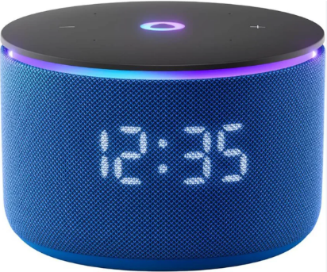 | TV və audio | Ağıllı kolonka | göy | Умная колонка Яндекс Станция Мини 3 Про (Синяя) с Zigbee | https://alice.yandex.ru/support/ru/station/meet/characteristics-mini3-pro
YNDX-00059GRY | Yandex Stansiya Mini 3 Pro 18 Vt Zigbee ağıllı kolonka, boz | Tip: Ağıllı kolonka Seriya: Yandex Stansiya Mini 3 Pro Səs gücü: 18 Vt Dinamik: 1 neodim genişzolaqlı 57 mm + 2 passiv radiator Tezlik diapazonu: 90–16 000 Hz Mikrofon: 3 ədəd, aktiv səs-küy azaltma Ekran: Monoxrom LED, 32 seqment (saat və emosiyalar) LED işıq: Üst paneldə 16 mln rəng, musiqiyə sinxron Saat: Var Wi-Fi: IEEE 802.11 b/g/n/ac (2,4 və 5 GHz) Bluetooth: 5.0, BLE Zigbee: 3.0 (daxili hub) Matter: Bəli Modul portu: Portativ batareya və iqlim modulu üçün yuva Stereocüt: Bəli (iki Mini 3 Pro) Səs köməkçisi: Alisa / YandexGPT Tətbiq: Alisa ilə Ev Ölçülər: Ø 102 × 71 mm Çəki: 438 q Korpus: Akustik parça Zəmanət: 1 il Model: YNDX-00059GRY Brend: Yandex Rəng: boz | Yandex | 324 | 405 | 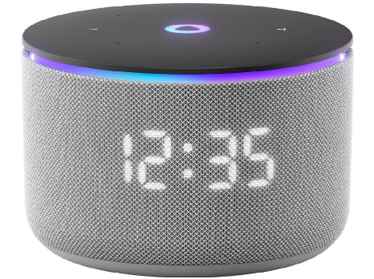 | TV və audio | Ağıllı kolonka | boz | Умная колонка Яндекс Станция Мини 3 Про (Серая) с Zigbee | https://alice.yandex.ru/support/ru/station/meet/characteristics-mini3-pro
YNDX-00030BLK | Yandex Stansiya Strit 30 Vt IP67 portativ ağıllı kolonka, qara | Tip: Portativ ağıllı kolonka Seriya: Yandex Stansiya Strit Səs gücü: 30 Vt Dinamik: 1 LF 20 Vt (44 × 80 mm) + 1 HF 10 Vt (24 mm) Tezlik diapazonu: 80–20 000 Hz Mikrofon: 3 ədəd, aktiv səs-küy azaltma Toz-nəm qoruma: IP67 (1 m-ə qədər, 30 dəq) Batareya: Li-ion 3300 mAh, 12 saat musiqi Sürətli şarj: USB PD: 30 dəq = 4 saat iş, tam şarj 2,5 saat Səs rejimləri: Otaq / küçə, avtomatik keçid Wi-Fi: IEEE 802.11 a/b/g/n/ac (2,4 və 5 GHz) Bluetooth: 5.0, BLE Zigbee: Yox Stereocüt: Bəli (iki Strit) Səs köməkçisi: Alisa / YandexGPT Tətbiq: Alisa ilə Ev Port: USB Type-C Komplekt: Kabel, karabinli kəmər (adapter yoxdur) Ölçülər: Ø 83 × 202 mm Çəki: 700 q Zəmanət: 1 il Model: YNDX-00030BLK Brend: Yandex Rəng: qara | Yandex | 308 | 385 | 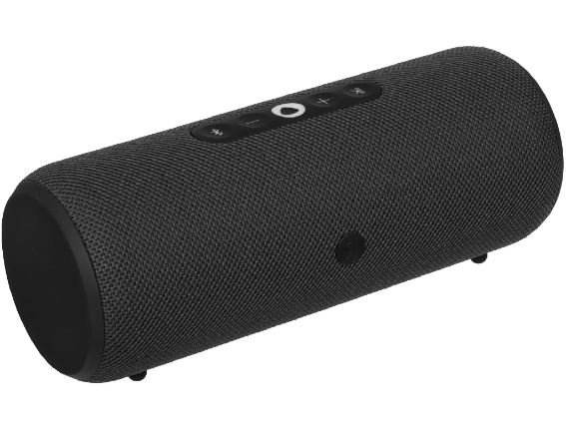 | TV və audio | Portativ kolonka | qara | Портативная умная колонка, Яндекс Станция Стрит с Алисой, YNDX-00030BLK, звук 30 Вт, Черный | https://alice.yandex.ru/support/ru/station/meet/characteristics-street
YNDX-00030GRN | Yandex Stansiya Strit 30 Vt IP67 portativ ağıllı kolonka, yaşıl | Tip: Portativ ağıllı kolonka Seriya: Yandex Stansiya Strit Səs gücü: 30 Vt Dinamik: 1 LF 20 Vt (44 × 80 mm) + 1 HF 10 Vt (24 mm) Tezlik diapazonu: 80–20 000 Hz Mikrofon: 3 ədəd, aktiv səs-küy azaltma Toz-nəm qoruma: IP67 (1 m-ə qədər, 30 dəq) Batareya: Li-ion 3300 mAh, 12 saat musiqi Sürətli şarj: USB PD: 30 dəq = 4 saat iş, tam şarj 2,5 saat Səs rejimləri: Otaq / küçə, avtomatik keçid Wi-Fi: IEEE 802.11 a/b/g/n/ac (2,4 və 5 GHz) Bluetooth: 5.0, BLE Zigbee: Yox Stereocüt: Bəli (iki Strit) Səs köməkçisi: Alisa / YandexGPT Tətbiq: Alisa ilə Ev Port: USB Type-C Komplekt: Kabel, karabinli kəmər (adapter yoxdur) Ölçülər: Ø 83 × 202 mm Çəki: 700 q Zəmanət: 1 il Model: YNDX-00030GRN Brend: Yandex Rəng: yaşıl | Yandex | 308 | 385 | 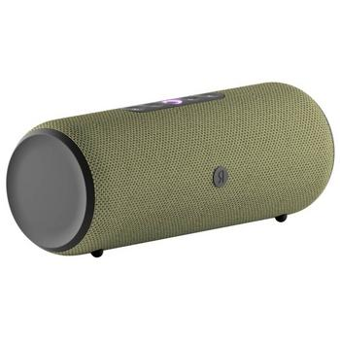 | TV və audio | Portativ kolonka | yaşıl | Портативная умная колонка, Яндекс Станция Стрит с Алисой, YNDX-00030GRN, звук 30 Вт, Зеленый | https://alice.yandex.ru/support/ru/station/meet/characteristics-street
YNDX-00030GRY | Yandex Stansiya Strit 30 Vt IP67 portativ ağıllı kolonka, boz | Tip: Portativ ağıllı kolonka Seriya: Yandex Stansiya Strit Səs gücü: 30 Vt Dinamik: 1 LF 20 Vt (44 × 80 mm) + 1 HF 10 Vt (24 mm) Tezlik diapazonu: 80–20 000 Hz Mikrofon: 3 ədəd, aktiv səs-küy azaltma Toz-nəm qoruma: IP67 (1 m-ə qədər, 30 dəq) Batareya: Li-ion 3300 mAh, 12 saat musiqi Sürətli şarj: USB PD: 30 dəq = 4 saat iş, tam şarj 2,5 saat Səs rejimləri: Otaq / küçə, avtomatik keçid Wi-Fi: IEEE 802.11 a/b/g/n/ac (2,4 və 5 GHz) Bluetooth: 5.0, BLE Zigbee: Yox Stereocüt: Bəli (iki Strit) Səs köməkçisi: Alisa / YandexGPT Tətbiq: Alisa ilə Ev Port: USB Type-C Komplekt: Kabel, karabinli kəmər (adapter yoxdur) Ölçülər: Ø 83 × 202 mm Çəki: 700 q Zəmanət: 1 il Model: YNDX-00030GRY Brend: Yandex Rəng: boz | Yandex | 308 | 385 | 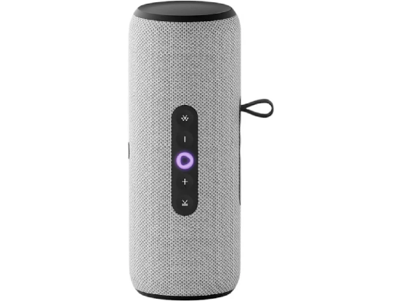 | TV və audio | Portativ kolonka | boz | Портативная умная колонка, Яндекс Станция Стрит с Алисой, YNDX-00030BLK, звук 30 Вт, Серый | https://alice.yandex.ru/support/ru/station/meet/characteristics-street
YNDX-00030VIO | Yandex Stansiya Strit 30 Vt IP67 portativ ağıllı kolonka, bənövşəyi | Tip: Portativ ağıllı kolonka Seriya: Yandex Stansiya Strit Səs gücü: 30 Vt Dinamik: 1 LF 20 Vt (44 × 80 mm) + 1 HF 10 Vt (24 mm) Tezlik diapazonu: 80–20 000 Hz Mikrofon: 3 ədəd, aktiv səs-küy azaltma Toz-nəm qoruma: IP67 (1 m-ə qədər, 30 dəq) Batareya: Li-ion 3300 mAh, 12 saat musiqi Sürətli şarj: USB PD: 30 dəq = 4 saat iş, tam şarj 2,5 saat Səs rejimləri: Otaq / küçə, avtomatik keçid Wi-Fi: IEEE 802.11 a/b/g/n/ac (2,4 və 5 GHz) Bluetooth: 5.0, BLE Zigbee: Yox Stereocüt: Bəli (iki Strit) Səs köməkçisi: Alisa / YandexGPT Tətbiq: Alisa ilə Ev Port: USB Type-C Komplekt: Kabel, karabinli kəmər (adapter yoxdur) Ölçülər: Ø 83 × 202 mm Çəki: 700 q Zəmanət: 1 il Model: YNDX-00030VIO Brend: Yandex Rəng: bənövşəyi | Yandex | 308 | 385 | 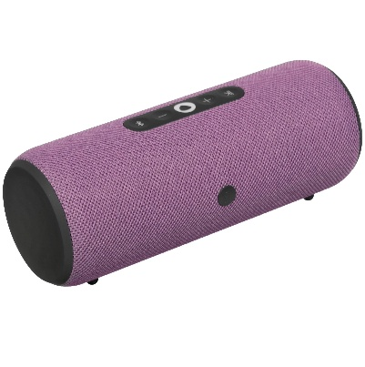 | TV və audio | Portativ kolonka | bənövşəyi | Портативная умная колонка, Яндекс Станция Стрит с Алисой, YNDX-00030BLK, звук 30 Вт, Фиолетовый | https://alice.yandex.ru/support/ru/station/meet/characteristics-street
YNDX-00060BLK | Yandex Stansiya 3 50 Vt Zigbee ağıllı kolonka, qara | Tip: Ağıllı kolonka Seriya: Yandex Stansiya 3 Səs gücü: 50 Vt Dinamik: 2 LF 46 × 80 mm + 3 genişzolaqlı 32 mm + 2 passiv radiator 62 × 100 mm Tezlik diapazonu: 65–20 000 Hz Mikrofon: 6 ədəd, tanınma 7 m-ə qədər Ekran: Monoxrom LED, 21 × 12 diod (saat və emosiyalar) Ambient işıq: 12 LED, 16 mln rəng, linzalı divar proyeksiyası Dairəvi LED: Var Səs detektoru: Bəli (səssiz ssenarilər üçün) Room Correction: 2.0 Wi-Fi: IEEE 802.11 b/g/n/ac (2,4 və 5 GHz) Bluetooth: 5.0, SBC, BLE Zigbee: 3.0 (daxili hub) Matter: Matter over Wi-Fi (hub) Səs köməkçisi: Alisa / YandexGPT Tətbiq: Alisa ilə Ev Qidalanma: USB Type-C, USB PD, 20 V / 3,25 A Ölçülər: 132 × 132 × 201 mm Çəki: 1,76 kq Korpus: Parça, plastik Zəmanət: 1 il Model: YNDX-00060BLK Brend: Yandex Rəng: qara | Yandex | 676 | 845 | 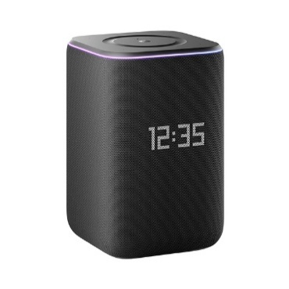 | TV və audio | Ağıllı kolonka | qara | Умная колонка Яндекс Станция 3 (Чёрная) с Zigbee | https://alice.yandex.ru/support/ru/station/meet/characteristics-gen3
YNDX-00060GRY | Yandex Stansiya 3 50 Vt Zigbee ağıllı kolonka, boz | Tip: Ağıllı kolonka Seriya: Yandex Stansiya 3 Səs gücü: 50 Vt Dinamik: 2 LF 46 × 80 mm + 3 genişzolaqlı 32 mm + 2 passiv radiator 62 × 100 mm Tezlik diapazonu: 65–20 000 Hz Mikrofon: 6 ədəd, tanınma 7 m-ə qədər Ekran: Monoxrom LED, 21 × 12 diod (saat və emosiyalar) Ambient işıq: 12 LED, 16 mln rəng, linzalı divar proyeksiyası Dairəvi LED: Var Səs detektoru: Bəli (səssiz ssenarilər üçün) Room Correction: 2.0 Wi-Fi: IEEE 802.11 b/g/n/ac (2,4 və 5 GHz) Bluetooth: 5.0, SBC, BLE Zigbee: 3.0 (daxili hub) Matter: Matter over Wi-Fi (hub) Səs köməkçisi: Alisa / YandexGPT Tətbiq: Alisa ilə Ev Qidalanma: USB Type-C, USB PD, 20 V / 3,25 A Ölçülər: 132 × 132 × 201 mm Çəki: 1,76 kq Korpus: Parça, plastik Zəmanət: 1 il Model: YNDX-00060GRY Brend: Yandex Rəng: boz | Yandex | 676 | 845 |  | TV və audio | Ağıllı kolonka | boz | Умная колонка Яндекс Станция 3 (Серая) с Zigbee | https://alice.yandex.ru/support/ru/station/meet/characteristics-gen3
YNDX-00060PPL | Yandex Stansiya 3 50 Vt Zigbee ağıllı kolonka, bənövşəyi | Tip: Ağıllı kolonka Seriya: Yandex Stansiya 3 Səs gücü: 50 Vt Dinamik: 2 LF 46 × 80 mm + 3 genişzolaqlı 32 mm + 2 passiv radiator 62 × 100 mm Tezlik diapazonu: 65–20 000 Hz Mikrofon: 6 ədəd, tanınma 7 m-ə qədər Ekran: Monoxrom LED, 21 × 12 diod (saat və emosiyalar) Ambient işıq: 12 LED, 16 mln rəng, linzalı divar proyeksiyası Dairəvi LED: Var Səs detektoru: Bəli (səssiz ssenarilər üçün) Room Correction: 2.0 Wi-Fi: IEEE 802.11 b/g/n/ac (2,4 və 5 GHz) Bluetooth: 5.0, SBC, BLE Zigbee: 3.0 (daxili hub) Matter: Matter over Wi-Fi (hub) Səs köməkçisi: Alisa / YandexGPT Tətbiq: Alisa ilə Ev Qidalanma: USB Type-C, USB PD, 20 V / 3,25 A Ölçülər: 132 × 132 × 201 mm Çəki: 1,76 kq Korpus: Parça, plastik Zəmanət: 1 il Model: YNDX-00060PPL Brend: Yandex Rəng: bənövşəyi | Yandex | 676 | 845 |  | TV və audio | Ağıllı kolonka | bənövşəyi | Умная колонка Яндекс Станция 3 (Пурпурная) с Zigbee | https://alice.yandex.ru/support/ru/station/meet/characteristics-gen3
YNDX-0007W | Yandex ağıllı rozetka Wi-Fi 3680 Vt, ağ | Tip: Ağıllı rozetka Seriya: Yandex ağıllı rozetka (Wi-Fi) Rəng: ağ Maks. güc: 3680 Vt Maks. cərəyan: 16 A Gərginlik: 220–240 V, 50 Hz Wi-Fi: IEEE 802.11 b/g/n (2,4 GHz) Matter: Yox Zigbee: Yox Enerji monitorinqi: Bəli Səs köməkçisi: Alisa Tətbiq: Alisa ilə Ev Tələb olunan hub: Yandex Stansiya və ya Hub Zəmanət: 1 il Model: YNDX-0007W Brend: Yandex | Yandex | 36 | 45 |  | Məişət texnikası | Ağıllı rozetka | ağ | Умная розетка Яндекс YNDX-0007W белая | https://alice.yandex.ru/smart-home/sockets
YNDX-00017 | Yandex ağıllı lampa 3 E14 430 lm RGB | Tip: Ağıllı LED lampa Seriya: Yandex Lampa 3 Soket: E14 (şam forması) İşıq axını: 430 lm Güc: 4,8 Vt Ekvivalent: təxminən 40 Vt közərmə Rəng temperaturu: 2700–6500 K Rəng: RGB + ağ Wi-Fi: IEEE 802.11 b/g/n (2,4 GHz) Matter: Yox Zigbee: Yox Resurs: 15 000 saat Səs köməkçisi: Alisa Tətbiq: Alisa ilə Ev Tələb olunan hub: Yandex Stansiya və ya Hub Zəmanət: 1 il Model: YNDX-00017 Brend: Yandex | Yandex | 36 | 45 |  | Məişət texnikası | Ağıllı lampa |  | Умная лампочка Яндекса "Яндекс.Лампа 3" YNDX-00017, E14, работает с Алисой | https://alice.yandex.ru/smart-home/bulbs
YNDX-00501 | Yandex ağıllı lampa E27 806 lm | Tip: Ağıllı LED lampa Seriya: Yandex ağıllı lampa (Wi-Fi) Soket: E27 İşıq axını: 806 lm Güc: 9 Vt Rəng temperaturu: 2700–6500 K Rəng: Ağ (tənzimlənən temperatur) Wi-Fi: IEEE 802.11 b/g/n (2,4 GHz) Matter: Yox Zigbee: Yox Resurs: 15 000 saat Səs köməkçisi: Alisa Tətbiq: Alisa ilə Ev Tələb olunan hub: Yandex Stansiya və ya Hub Zəmanət: 1 il Model: YNDX-00501 Brend: Yandex | Yandex | 16 | 20 |  | Məişət texnikası | Ağıllı lampa |  | Умная лампочка Яндекса (E27) YNDX-00501 | https://alice.yandex.ru/smart-home/bulbs
YNDX-00554 | Yandex ağıllı filament lampa E27 806 lm Matter | Tip: Ağıllı filament LED lampa Seriya: Yandex ağıllı lampa (filament, Matter) Soket: E27 İşıq axını: 806 lm Rəng temperaturu: 2700–6500 K Rəng: Ağ (filament görünüşü) Wi-Fi: IEEE 802.11 b/g/n (2,4 GHz) Matter: Matter over Wi-Fi Zigbee: Yox Resurs: 15 000 saat Səs köməkçisi: Alisa Tətbiq: Alisa ilə Ev Tələb olunan hub: Yandex Stansiya və ya Hub Zəmanət: 1 il Model: YNDX-00554 Brend: Yandex | Yandex | 30 | 37.5 |  | Məişət texnikası | Ağıllı lampa |  | Умная лампочка Яндекса (E27) YNDX-00554 | https://alice.yandex.ru/smart-home/bulbs
YNDX-00520 | Yandex Zigbee qapı və pəncərə sensoru | Tip: Açılış sensoru Təyinat: Qapı və pəncərə açılışının aşkarlanması Zigbee: 3.0 RF diapazon: 2400–2483,5 MHz Qidalanma: CR1632 batareya İşəsalma məsafəsi: 22 mm Ölçülər: 41 × 22 × 11 mm Çəki: 15,5 q İş temperaturu: -10…+50 °C Tələb olunan hub: Yandex Hub və ya Zigbee-li Stansiya Tətbiq: Alisa ilə Ev Zəmanət: 1 il Model: YNDX-00520 Brend: Yandex | Yandex | 36 | 45 |  | Məişət texnikası | Ağıllı sensor |  | Датчик открытия дверей и окон с Zigbee, YNDX-00520 | https://alice.yandex.ru/smart-home/sensors
YNDX-00521 | Yandex Zigbee su sızması sensoru | Tip: Su sızması sensoru Təyinat: Döşəmədə suyun aşkarlanması Zigbee: 3.0 Qidalanma: CR2032 batareya Tələb olunan hub: Yandex Hub və ya Zigbee-li Stansiya Tətbiq: Alisa ilə Ev Səs köməkçisi: Alisa Zəmanət: 1 il Model: YNDX-00521 Brend: Yandex | Yandex | 36 | 45 |  | Məişət texnikası | Ağıllı sensor |  | Датчик протечки с Zigbee, YNDX-00521 | https://alice.yandex.ru/smart-home/sensors
YNDX-00522 | Yandex Zigbee hərəkət və işıq sensoru | Tip: Hərəkət və işıqlandırma sensoru Təyinat: Hərəkət və otaq işığının ölçülməsi Zigbee: 3.0 Qidalanma: CR2450 batareya Ölçülər: 30 × 30 × 33 mm Tələb olunan hub: Yandex Hub və ya Zigbee-li Stansiya Tətbiq: Alisa ilə Ev Səs köməkçisi: Alisa Zəmanət: 1 il Model: YNDX-00522 Brend: Yandex | Yandex | 36 | 45 |  | Məişət texnikası | Ağıllı sensor |  | Датчик движения и освещения с Zigbee, YNDX-00522 | https://alice.yandex.ru/smart-home/sensors
YNDX-00523 | Yandex Zigbee temperatur və rütubət sensoru | Tip: Temperatur və rütubət sensoru Təyinat: Otaq temperaturu və rütubətinin ölçülməsi Zigbee: 3.0 Qidalanma: CR2032 batareya Tələb olunan hub: Yandex Hub və ya Zigbee-li Stansiya Tətbiq: Alisa ilə Ev Səs köməkçisi: Alisa Zəmanət: 1 il Model: YNDX-00523 Brend: Yandex | Yandex | 36 | 45 |  | Məişət texnikası | Ağıllı sensor |  | Датчик температуры и влажности с Zigbee, YNDX-00523 | https://alice.yandex.ru/smart-home/sensors
YNDX-00524 | Yandex Zigbee simsiz düymə | Tip: Simsiz ssenari düyməsi Təyinat: Ssenarilərin əl ilə işə salınması Zigbee: 3.0 Qidalanma: CR2032 batareya Tələb olunan hub: Yandex Hub və ya Zigbee-li Stansiya Tətbiq: Alisa ilə Ev Səs köməkçisi: Alisa Zəmanət: 1 il Model: YNDX-00524 Brend: Yandex | Yandex | 36 | 45 |  | Məişət texnikası | Ağıllı açar |  | Беспроводная кнопка с Zigbee, YNDX-00524 | https://alice.yandex.ru/smart-home/sensors
YNDX-00544 | Yandex ağıllı LED lent 3 m RGB Matter | Tip: Ağıllı LED lent Uzunluq: 3 m (kəsilə bilər; uzadıcı ilə maks. 10 m) En: 10 mm Güc: 8,2 Vt (3 m) İşıq axını: 750 lm-ə qədər (3 m) Rəng: Ağ + RGB, 16 mln rəng Pulsasiya əmsalı: <1% Resurs: 25 000 saat Wi-Fi: IEEE 802.11 b/g/n (2,4 GHz) Bluetooth: 5.0, BLE (yalnız qoşulma) Matter: Matter over Wi-Fi Lent qoruma: IP65 Adapter/pult qoruma: IP20 Qidalanma: 24 V / 0,9 A adapter (100–240 V giriş) Çəki: 300 q Komplekt: Lent, kontroller, qida adapteri Tələb olunan hub: Yandex Stansiya və ya Hub Tətbiq: Alisa ilə Ev Zəmanət: 1 il Model: YNDX-00544 Brend: Yandex | Yandex | 74 | 92.5 |  | Məişət texnikası | LED lent |  | Умная светодиодная лента Яндекс (YNDX-00544) | https://alice.yandex.ru/support/ru/led-strip/characteristics
YNDX-00547 | Yandex LED lent uzadıcısı 1 m | Tip: LED lent uzadıcısı Uyğunluq: YNDX-00544 ağıllı LED lent Uzunluq: 1 m En: 10 mm Lent qoruma: IP65 Maks. ümumi uzunluq: 10 m (əsas lent + uzadıcılar) Qeyd: Kontroller və adapter yoxdur; əsas lentə qoşulur Zəmanət: 1 il Model: YNDX-00547 Brend: Yandex | Yandex | 16 | 20 |  | Məişət texnikası | LED lent |  | Удлинитель умной светодиодной ленты Яндекс (YNDX-00547) | https://alice.yandex.ru/support/ru/led-strip/characteristics
YNDX-00510 | Yandex Hub ağıllı ev mərkəzi Zigbee | Tip: Ağıllı ev mərkəzi (hub) Seriya: Yandex Hub cihazlar üçün Wi-Fi: IEEE 802.11 b/g/n/ac (2,4 və 5 GHz) Bluetooth: 5.0, BLE Zigbee: 3.0 Ethernet: 10/100 Mbit/s IK: İnfraqırmızı ötürücü və qəbuledici (TV/kondisioner pultu) Qidalanma: 5 V / 1,5 A adapter Ölçülər: Ø 90 × 26,5 mm Çəki: 135 q Komplekt: Hub, adapter və kabel, təlimat Tətbiq: Alisa ilə Ev Zəmanət: 1 il Model: YNDX-00510 Brend: Yandex | Yandex | 90 | 112.5 |  | Məişət texnikası | Ağıllı ev mərkəzi |  | Центр умного дома Яндекс Хаб, YNDX-00510 | https://alice.yandex.ru/support/ru/hub/characteristics
YNDX-00571 | Yandex ağıllı IK pult temperatur və rütubət sensoru ilə | Tip: Ağıllı IK pult Seriya: Yandex ağıllı pult (iqlim sensorları ilə) IK: TV, kondisioner və digər IK cihazların idarəsi Sensorlar: Temperatur və rütubət Zigbee: 3.0 Tələb olunan hub: Yandex Hub və ya Zigbee-li Stansiya Tətbiq: Alisa ilə Ev Səs köməkçisi: Alisa Zəmanət: 1 il Model: YNDX-00571 Brend: Yandex | Yandex | 35 | 43.75 |  | Məişət texnikası | Ağıllı pult |  | Умный пульт Яндекс с датчиками температуры и влажности, YNDX-00571 | https://alice.yandex.ru/smart-home/remote-controller
YNDX-00572 | Yandex ağıllı IK pult | Tip: Ağıllı IK pult Seriya: Yandex ağıllı pult IK: TV, kondisioner və digər IK cihazların idarəsi Sensorlar: Yox Zigbee: 3.0 Tələb olunan hub: Yandex Hub və ya Zigbee-li Stansiya Tətbiq: Alisa ilə Ev Səs köməkçisi: Alisa Zəmanət: 1 il Model: YNDX-00572 Brend: Yandex | Yandex | 23 | 28.75 |  | Məişət texnikası | Ağıllı pult |  | Умный пульт Яндекс, YNDX-00572 | https://alice.yandex.ru/smart-home/remote-controller
YNDX-00551 | Yandex ağıllı lampa E27 806 lm Matter | Tip: Ağıllı LED lampa Seriya: Yandex ağıllı lampa Matter Soket: E27 İşıq axını: 806 lm Güc: 9 Vt Rəng temperaturu: 2700–6500 K Rəng: Ağ Pulsasiya əmsalı: <1% (maks. parlaqlıqda) Wi-Fi: IEEE 802.11 b/g/n (2,4 GHz) Matter: Matter over Wi-Fi Zigbee: Yox Resurs: 15 000 saat Gərginlik: 220–240 V, 50 Hz Ölçülər: Ø 60 × 115 mm Çəki: 44 q Səs köməkçisi: Alisa Tətbiq: Alisa ilə Ev Tələb olunan hub: Yandex Stansiya və ya Hub Zəmanət: 1 il Model: YNDX-00551 Brend: Yandex | Yandex | 20 | 25 |  | Məişət texnikası | Ağıllı lampa |  | Умная лампочка Яндекс (Е27) YNDX-00551, работает с Алисой, 806 Лм, белая, Matter over WiFi | https://alice.yandex.ru/support/ru/lamp/lamp1_matter_E27
YNDX-00558 | Yandex ağıllı lampa E27 806 lm RGB Matter | Tip: Ağıllı LED lampa Seriya: Yandex ağıllı lampa RGB Matter Soket: E27 İşıq axını: 806 lm Güc: 9 Vt Rəng temperaturu: 2700–6500 K Rəng: RGB + ağ, 16 mln rəng Wi-Fi: IEEE 802.11 b/g/n (2,4 GHz) Matter: Matter over Wi-Fi Zigbee: Yox Resurs: 15 000 saat Səs köməkçisi: Alisa Tətbiq: Alisa ilə Ev Tələb olunan hub: Yandex Stansiya və ya Hub Zəmanət: 1 il Model: YNDX-00558 Brend: Yandex | Yandex | 23 | 28.75 |  | Məişət texnikası | Ağıllı lampa |  | Умная лампочка Яндекс (Е27) работает с Алисой, 806 Лм, RGB, Matter over WiFi | https://alice.yandex.ru/smart-home/bulbs
YNDX-00531 | Yandex simli ağıllı açar 1 klaviş Zigbee | Tip: Simli ağıllı açar Klaviş: 1 Zigbee: 3.0 Maks. yük: 1800 Vt (rezistiv) / 600 Vt (LED) Gərginlik: 220–240 V, 50 Hz Ölçülər: 80 × 80 × 36 mm Quraşdırma: Divar qutusu, faza kəsimi Tələb olunan hub: Yandex Hub və ya Zigbee-li Stansiya Tətbiq: Alisa ilə Ev Səs köməkçisi: Alisa Zəmanət: 1 il Model: YNDX-00531 Brend: Yandex | Yandex | 58 | 72.5 |  | Məişət texnikası | Ağıllı açar |  | Умный выключатель YNDX-00531, 1 клавиша, Zigbee, работает с Алисой | https://alice.yandex.ru/smart-home/switches
YNDX-00532 | Yandex simli ağıllı açar 2 klaviş Zigbee | Tip: Simli ağıllı açar Klaviş: 2 Zigbee: 3.0 Maks. yük: hər kanal üçün LED 600 Vt-ə qədər Gərginlik: 220–240 V, 50 Hz Ölçülər: 80 × 80 × 36 mm Quraşdırma: Divar qutusu, faza kəsimi Tələb olunan hub: Yandex Hub və ya Zigbee-li Stansiya Tətbiq: Alisa ilə Ev Səs köməkçisi: Alisa Zəmanət: 1 il Model: YNDX-00532 Brend: Yandex | Yandex | 61 | 76.25 |  | Məişət texnikası | Ağıllı açar |  | Умный выключатель YNDX-00532, 2 клавиши, Zigbee, работает с Алисой | https://alice.yandex.ru/smart-home/switches
YNDX-00534 | Yandex simsiz ağıllı açar 1 klaviş Zigbee | Tip: Simsiz ağıllı açar Klaviş: 1 Zigbee: 3.0 Qidalanma: Batareya (simli quraşdırma tələb olunmur) Quraşdırma: Divara yapışdırma / vurma Tələb olunan hub: Yandex Hub və ya Zigbee-li Stansiya Tətbiq: Alisa ilə Ev Səs köməkçisi: Alisa Zəmanət: 1 il Model: YNDX-00534 Brend: Yandex | Yandex | 46 | 57.5 |  | Məişət texnikası | Ağıllı açar |  | Умный беспроводной выключатель YNDX-00534, 1 клавиша, Zigbee, работает с Алисой | https://alice.yandex.ru/smart-home/switches
YNDX-00535 | Yandex simsiz ağıllı açar 2 klaviş Zigbee | Tip: Simsiz ağıllı açar Klaviş: 2 Zigbee: 3.0 Qidalanma: Batareya (simli quraşdırma tələb olunmur) Quraşdırma: Divara yapışdırma / vurma Tələb olunan hub: Yandex Hub və ya Zigbee-li Stansiya Tətbiq: Alisa ilə Ev Səs köməkçisi: Alisa Zəmanət: 1 il Model: YNDX-00535 Brend: Yandex | Yandex | 50 | 62.5 |  | Məişət texnikası | Ağıllı açar |  | Умный беспроводной выключатель YNDX-00535, 2 клавиши, Zigbee, работает с Алисой | https://alice.yandex.ru/smart-home/switches
YNDX-00540BLK | Yandex ağıllı rozetka Matter 3680 Vt, qara | Tip: Ağıllı rozetka Seriya: Yandex ağıllı rozetka Matter Rozetka standartı: EU Maks. güc: 3680 Vt Maks. cərəyan: 16 A Gərginlik: 220–240 V, 50 Hz Wi-Fi: IEEE 802.11 b/g/n (2,4 GHz) Bluetooth: 5.0/LE (yalnız qoşulma) Matter: Matter over Wi-Fi Enerji monitorinqi: Bəli Qoruma: IP20, uşaq pərdələri, 16 A / 253 V avtomatik sönmə Plastik: Yanmayan Ölçülər: 50 × 50 × 85 mm Çəki: 95 q Tələb olunan hub: Yandex Stansiya və ya Hub Tətbiq: Alisa ilə Ev Zəmanət: 1 il Model: YNDX-00540BLK Brend: Yandex Rəng: qara | Yandex | 34 | 42.5 |  | Məişət texnikası | Ağıllı rozetka | qara | Умная розетка Яндекс, черная (YNDX-00540BLK) | https://alice.yandex.ru/support/ru/socket/characteristics-00540
YNDX-00540WHT | Yandex ağıllı rozetka Matter 3680 Vt, ağ | Tip: Ağıllı rozetka Seriya: Yandex ağıllı rozetka Matter Rozetka standartı: EU Maks. güc: 3680 Vt Maks. cərəyan: 16 A Gərginlik: 220–240 V, 50 Hz Wi-Fi: IEEE 802.11 b/g/n (2,4 GHz) Bluetooth: 5.0/LE (yalnız qoşulma) Matter: Matter over Wi-Fi Enerji monitorinqi: Bəli Qoruma: IP20, uşaq pərdələri, 16 A / 253 V avtomatik sönmə Plastik: Yanmayan Ölçülər: 50 × 50 × 85 mm Çəki: 95 q Tələb olunan hub: Yandex Stansiya və ya Hub Tətbiq: Alisa ilə Ev Zəmanət: 1 il Model: YNDX-00540WHT Brend: Yandex Rəng: ağ | Yandex | 34 | 42.5 |  | Məişət texnikası | Ağıllı rozetka | ağ | Умная розетка Яндекс, белая (YNDX-00540WHT) | https://alice.yandex.ru/support/ru/socket/characteristics-00540

